Рязанская область
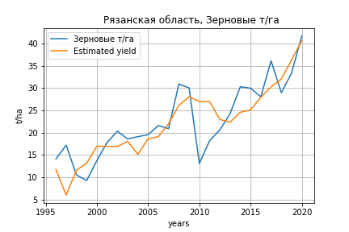
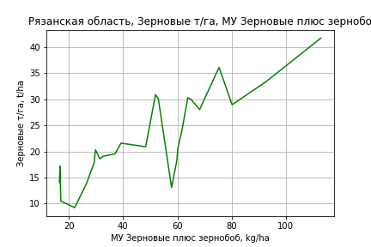
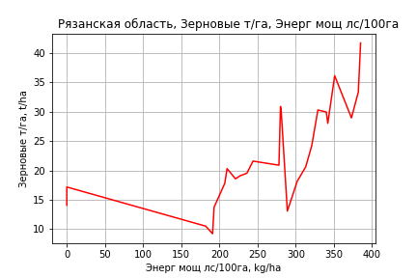
 | Рязанская область
Зерновые т/га
Calculated on the basis of information in the (25) years: 1996.0-2020.0
 |  | Iteration 1 |  | Iteration 2 |  | Iteration 3 |  | Iteration 4 |  | Iteration 5 |  | Iteration 6 |  | Iteration 7 |  | Iteration 8 |  | Iteration 9 |  | Iteration 10 |  | Iteration 11 |  | Iteration 12 |  | Iteration 13 |  | Iteration 14 |  | Iteration 15
 |  | beta | P_value | beta | P_value | beta | P_value | beta | P_value | beta | P_value | beta | P_value | beta | P_value | beta | P_value | beta | P_value | beta | P_value | beta | P_value | beta | P_value | beta | P_value | beta | P_value | beta | P_value
Parameters | Variables
МУ ВСЕГО | C1 | 0.14813073147 | 0.9103089727 | -0.10996910748 | 0.91038087611
МУ Зерновые плюс зернобоб | C2 | 0.28073327174 | 0.7813489013 | 0.46300819905 | 0.55948502848 | 0.3776809488 | 0.081634843425 | 0.3776809488 | 0.081634843425 | 0.31072456746 | 0.045799134517 | 0.32365742424 | 0.031456939226 | 0.30330342748 | 0.027941399056 | 0.28245474533 | 0.007930570914 | 0.3575720194 | 0.00046824709043 | 0.42645839938 | 0.0033120927531 | 0.40996701418 | 2.667576678E-05 | 0.38474197124 | 4.2528474967E-06 | 0.37070169858 | 1.2353934553E-06 | 0.36228924424 | 1.0535377778E-06 | 0.35923540319 | 5.9193245839E-12
МУ Картофель | C3 | 0.016321743595 | 0.5676667566 | 0.019221817109 | 0.4581799529 | 0.018737918707 | 0.44282558554 | 0.018737918707 | 0.44282558554 | 0.022030140109 | 0.33442002202 | 0.013660019055 | 0.40244627048 | 0.014452532535 | 0.36011132713 | 0.015981763642 | 0.26171456047 | 0.009104410812 | 0.51010158117 | -0.0033811564778 | 0.87098126563
МУ Овощи и бахчевые | C4 | -0.010971220604 | 0.75568267477
МУ Овощи | C5 | 0.023492619004 | 0.95918498249 | -0.064107201468 | 0.85361861263 | -0.025241429411 | 0.48139951381
МУ Подсолнечник | C6 | -0.063607982991 | 0.73961925296 | -0.075917982552 | 0.67196231556 | -0.080354137491 | 0.63106760737 | -0.080354137491 | 0.63106760737
МУ Сахарная свекла | C7 | -0.016745959711 | 0.5430507841 | -0.01710142264 | 0.51572735793 | -0.017230496818 | 0.49309101249 | -0.017230496818 | 0.49309101249 | -0.012040265199 | 0.58203141093
МУ СХ Культуры Всего | C8 | 0.0094078538582 | 0.95918498249 | -0.02567236895 | 0.85361861263 | -0.010108182448 | 0.48139951381 | -0.073139272558 | 0.48139951381 | -0.036602947094 | 0.58895844618 | -0.029178331996 | 0.65113743099
Тракторы | C9 | 0.01330836711 | 0.42554374407 | 0.01330547867 | 0.40466137406 | 0.014187277567 | 0.28760055886 | 0.014187277567 | 0.28760055886 | 0.016993525054 | 0.14872413759 | 0.017725285669 | 0.12055940322 | 0.019208087589 | 0.07292025197 | 0.017768466274 | 0.042559750661 | 0.012140972118 | 0.12371356773 | 0.0050054163006 | 0.66465634535 | 0.0047760057241 | 0.66845596947 | -0.0017469886716 | 0.5837617632
Тракторы колесные | C10 | 0.0022936504337 | 0.95458878604 | 0.0058545894525 | 0.87411116327 | 0.005528068362 | 0.87528465933 | 0.005528068362 | 0.87528465933 | 0.020873066212 | 0.16984795245 | 0.018332518993 | 0.1898081469 | 0.019275739618 | 0.15274053194 | 0.017595299384 | 0.121143023 | 0.0063750224149 | 0.45187941131 | -0.0075526573501 | 0.53866999104 | -0.0070299462258 | 0.5420755453
Опрыскиватели | C11 | 0.10954653708 | 0.62868430212 | 0.10357544089 | 0.63106033598 | 0.099000161734 | 0.62481266681 | 0.099000161734 | 0.62481266681 | 0.012696446637 | 0.88755785658 | -0.0089252961973 | 0.90975202945 | -0.018945478164 | 0.79672951207
Копатели картофеля | C12 | 1.4412699634 | 0.16219455576 | 1.4425188628 | 0.14329894514 | 1.4394292933 | 0.12643288667 | 1.4394292933 | 0.12643288667 | 1.134070818 | 0.081894045859 | 0.99030275991 | 0.083506430178 | 0.90924151335 | 0.082307710589 | 0.97783306184 | 0.026506168076 | 1.3125011633 | 0.0016258779217 | -0.11042260956 | 0.73870932909 | -0.12043139558 | 0.70373367102 | 0.01825474284 | 0.93298252822 | -0.08806008195 | 0.36892439651
Машины для мин удобр | C13 | 0.015387515352 | 0.7739245162 | 0.012240999239 | 0.80758736816 | 0.012448006092 | 0.79550856657 | 0.012448006092 | 0.79550856657 | 0.031084436453 | 0.27098717334 | 0.02847787814 | 0.29158217082 | 0.029005708156 | 0.26899820977 | 0.025901001231 | 0.24927553389 | 0.00044210871789 | 0.97640895304 | 0.021410203878 | 0.33933801292 | 0.021173274797 | 0.33049237301 | 0.01779685968 | 0.38817209408 | 0.012278492843 | 0.48522796451 | -0.00065976051321 | 0.94784155933
Посев компл для зерн | C14 | -0.16093507589 | 0.37089056147 | -0.15412897282 | 0.36566078561 | -0.15459413303 | 0.34256659854 | -0.15459413303 | 0.34256659854 | -0.19451512073 | 0.15809281291 | -0.15512457496 | 0.16855244885 | -0.15589649334 | 0.15457187544 | -0.1566186109 | 0.14008934738
Сеялки | C15 | -0.1437444289 | 0.054416887526 | -0.15052059346 | 0.028831063944 | -0.15198456654 | 0.018940221414 | -0.15198456654 | 0.018940221414 | -0.16980017179 | 0.0012956748122 | -0.15667535562 | 0.00036988563768 | -0.1579021255 | 0.00021752072036 | -0.15511014324 | 9.1305588052E-05 | -0.12755718879 | 9.2465294823E-05
Энерг мощ лс/100га | C16 | 0.011067295415 | 0.29082124989 | 0.012032293513 | 0.21103870502 | 0.011979212531 | 0.19215416617 | 0.011979212531 | 0.19215416617 | 0.013443148478 | 0.11269059767 | 0.012880723674 | 0.11421468258 | 0.014279124192 | 0.054153407707 | 0.015183150187 | 0.017435378708 | 0.012862558427 | 0.039088177207 | 0.014087058558 | 0.12951888694 | 0.013402650837 | 0.095092177651 | 0.015679229308 | 0.027365222513 | 0.016595516582 | 0.015124468837 | 0.016408435129 | 0.015412334037 | 0.016568852823 | 0.0073182472363

 | R2 |  | 0.988 |  | 0.987 |  | 0.987 |  | 0.987 |  | 0.987 |  | 0.987 |  | 0.987 |  | 0.987 |  | 0.985 |  | 0.961 |  | 0.961 |  | 0.96 |  | 0.96 |  | 0.958 |  | 0.958
 | R2 adj. |  | 0.969 |  | 0.971 |  | 0.974 |  | 0.974 |  | 0.975 |  | 0.977 |  | 0.978 |  | 0.979 |  | 0.977 |  | 0.946 |  | 0.949 |  | 0.95 |  | 0.952 |  | 0.952 |  | 0.954
 | F-statistic |  | 52.972219623 |  | 61.791454113 |  | 72.505603502 |  | 72.505603502 |  | 83.384160705 |  | 95.587638389 |  | 110.94212636 |  | 130.878938 |  | 135.68113067 |  | 63.633096613 |  | 78.240233561 |  | 96.785135277 |  | 125.01041801 |  | 167.59438877 |  | 262.76389194
 | F value |  | 1.6892296186E-07 |  | 2.1653380986E-08 |  | 2.4549384276E-09 |  | 2.4549384276E-09 |  | 2.9048182364E-10 |  | 3.3301885096E-11 |  | 3.3648909198E-12 |  | 2.9109349769E-13 |  | 7.2799706837E-14 |  | 2.0885434667E-11 |  | 2.2603863989E-12 |  | 2.6032911517E-13 |  | 2.5151069368E-14 |  | 2.6661458073E-15 |  | 1.4424005074E-16
 | P value |  | 1.6286222964E+18 |  | 2.1200237534E+18 |  | 3.3266652383E+18 |  | 5400.2274362 |  | 3698.6994527 |  | 3352.9894285 |  | 3168.4651678 |  | 2673.7766946 |  | 2231.5457303 |  | 1315.8424299 |  | 1292.9887615 |  | 717.53227555 |  | 30.07711099 |  | 16.988876539 |  | 7.7102638598
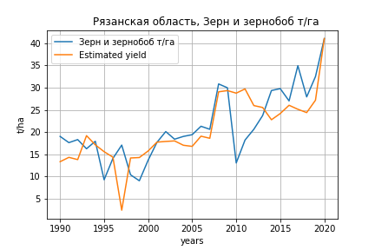
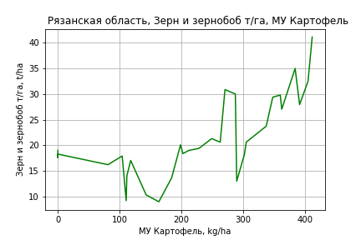
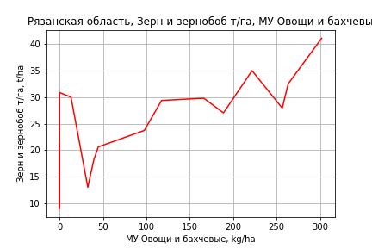
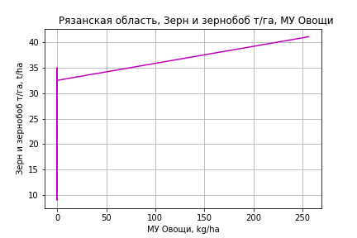
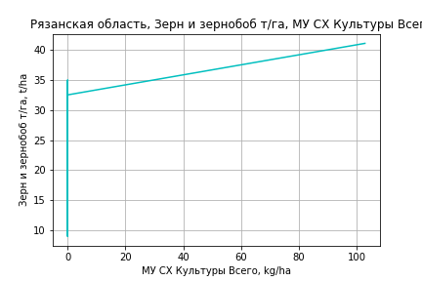
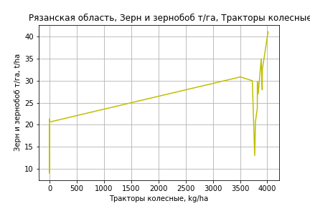
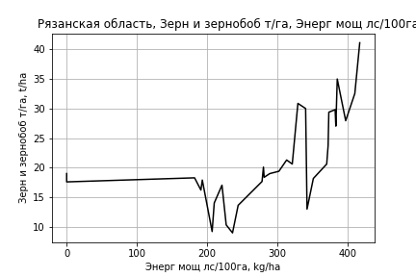
Зерн и зернобоб т/га
 |  | Iteration 1 |  | Iteration 2 |  | Iteration 3 |  | Iteration 4 |  | Iteration 5 |  | Iteration 6 |  | Iteration 7 |  | Iteration 8 |  | Iteration 9 |  | Iteration 10 |  | Iteration 11
 |  | beta | P_value | beta | P_value | beta | P_value | beta | P_value | beta | P_value | beta | P_value | beta | P_value | beta | P_value | beta | P_value | beta | P_value | beta | P_value
Parameters | Variables
МУ ВСЕГО | C1 | -0.50488559089 | 0.44289982394
МУ Зерновые плюс зернобоб | C2 | 0.52076947084 | 0.43862878613 | 0.013687678346 | 0.90969366723 | -0.045037109153 | 0.62316556463
МУ Картофель | C3 | 0.024716635621 | 0.31863338572 | 0.03826957138 | 0.03346294095 | 0.031250066296 | 0.03420120661 | 0.02612385521 | 0.0079549641839 | 0.02613798136 | 0.0065531018561 | 0.026601371971 | 0.0094810759805 | 0.026595591352 | 0.0078875376072 | 0.026866688806 | 0.0068099300931 | 0.023437170834 | 0.053409232944 | 0.023513646191 | 0.047845786233 | 0.020897523349 | 0.078635966892
МУ Овощи и бахчевые | C4 | 0.010849953342 | 0.73200731688 | 0.0052512156333 | 0.8629690806 | 0.0041850688409 | 0.88911076961 | 0.0029520765479 | 0.9197173233 | 0.00095304458092 | 0.97288779414 | 0.025277105111 | 0.36538428777 | 0.024724869024 | 0.11580367505 | 0.022310661637 | 0.14358182924 | 0.0079191427363 | 0.66966008982 | 0.007753135489 | 0.66942779255 | 0.010839337181 | 0.55727086133
МУ Овощи | C5 | -0.16398441587 | 0.50238544173 | 0.021627100897 | 0.573136614 | 0.037519354486 | 0.24332966119 | 0.033205454814 | 0.27098473498 | 0.026604100492 | 0.23595493662 | 0.041411549221 | 0.07782100565 | 0.041352901791 | 0.069797957116 | 0.041421233514 | 0.067171750828 | 0.05830039289 | 0.041883499145 | 0.060148207395 | 0.019565108265 | 0.063595460521 | 0.015476010829
МУ Подсолнечник | C6 | 0.0069135552972 | 0.97366517034 | 0.055602040429 | 0.77838250336 | 0.13795908191 | 0.40119938234 | 0.11965971954 | 0.44411462306 | 0.086176676001 | 0.46707071348 | -0.0028782370675 | 0.9806753754
МУ Сахарная свекла | C7 | -0.017733780369 | 0.56996135892 | -0.022736734392 | 0.45245790121
МУ СХ Культуры Всего | C8 | -0.065669196751 | 0.50238544173 | 0.0086607885047 | 0.573136614 | 0.015025000142 | 0.24332966119 | 0.013297455943 | 0.27098473498 | 0.010653877689 | 0.23595493662 | 0.016583668388 | 0.07782100565 | 0.016560182439 | 0.069797957116 | 0.01658754656 | 0.067171750828 | 0.023346974473 | 0.041883499145 | 0.024086950242 | 0.019565108265 | 0.025467437178 | 0.015476010829
Тракторы | C9 | 0.0089062782601 | 0.62166786438 | 0.012565633404 | 0.46690427078 | 0.016155171169 | 0.32722173639 | 0.015618163361 | 0.33191324987 | 0.012205985838 | 0.31923607853 | 0.0058063403993 | 0.64750432696 | 0.0056360507701 | 0.58514236705 | 0.0055743092824 | 0.58663436466 | -0.0020570594332 | 0.87301841921
Тракторы колесные | C10 | 0.028770321135 | 0.4701276231 | 0.039873211177 | 0.28125679521 | 0.051462553954 | 0.12667465181 | 0.046401281937 | 0.13706534957 | 0.036945118742 | 0.0059598795017 | 0.021524327437 | 0.050931159271 | 0.021542429376 | 0.044942610355 | 0.019180821909 | 0.059489645505 | 0.0082570141741 | 0.49494992536 | 0.0063821738139 | 0.023321450229 | 0.0027347288363 | 0.009860857705
Опрыскиватели | C11 | 0.076243824785 | 0.7649195151 | 0.03382960899 | 0.89048498384 | -0.079485627935 | 0.68035822103 | -0.063654035152 | 0.73238744404
Копатели картофеля | C12 | 1.2742454708 | 0.26104649492 | 1.1612718792 | 0.29380059268 | 0.649661411 | 0.44446849233 | 0.70681770719 | 0.39182814657 | 0.9038982938 | 0.12221695329 | 1.4910489476 | 0.010199600573 | 1.4931564382 | 0.0077140488765 | 1.3728413141 | 0.0095727121028 | -0.19605992494 | 0.60756300859 | -0.25019468942 | 0.15078031705
Машины для мин удобр | C13 | 0.02549664688 | 0.67332377824 | 0.04232516872 | 0.45018302672 | 0.057315829719 | 0.27208713948 | 0.052715331364 | 0.29310596619 | 0.040833766503 | 0.24291185719 | -0.017138677734 | 0.44697822505 | -0.016939674569 | 0.40837184
Посев компл для зерн | C14 | -0.25281870188 | 0.1994896885 | -0.33443586071 | 0.04691751439 | -0.32112544876 | 0.050687596906 | -0.29973111369 | 0.051639686368 | -0.28164566535 | 0.044852159668
Сеялки | C15 | -0.1718919922 | 0.028304055406 | -0.19812324575 | 0.005486110302 | -0.19652133601 | 0.0050524119091 | -0.18816637712 | 0.0043101844903 | -0.17343758608 | 0.00023216726152 | -0.14407718278 | 0.0014144949936 | -0.14368808272 | 0.00047197249452 | -0.13501270557 | 0.00048900604975
Энерг мощ лс/100га | C16 | 0.034845390355 | 1.3927239587E-05 | 0.035400156776 | 6.9750744461E-06 | 0.03544607995 | 4.5197301302E-06 | 0.034420085997 | 1.422245252E-06 | 0.034501756972 | 7.3855311057E-07 | 0.034460863559 | 1.8079976028E-06 | 0.034456068375 | 1.0078873685E-06 | 0.034327358761 | 7.6477316278E-07 | 0.035447387467 | 1.4752056394E-05 | 0.035391859418 | 9.8166347189E-06 | 0.036095263582 | 8.6199476766E-06

 | R2 |  | 0.975 |  | 0.974 |  | 0.973 |  | 0.973 |  | 0.973 |  | 0.966 |  | 0.966 |  | 0.965 |  | 0.941 |  | 0.94 |  | 0.935
 | R2 adj. |  | 0.952 |  | 0.953 |  | 0.954 |  | 0.956 |  | 0.958 |  | 0.95 |  | 0.953 |  | 0.953 |  | 0.923 |  | 0.926 |  | 0.923
 | F-statistic |  | 41.742204653 |  | 45.703744307 |  | 50.316310513 |  | 56.727909851 |  | 64.720363428 |  | 60.431560906 |  | 70.341533307 |  | 80.053293334 |  | 54.223165222 |  | 65.820108893 |  | 75.087940252
 | F value |  | 5.7011961559E-10 |  | 1.0970342512E-10 |  | 1.9864854454E-11 |  | 2.8748847504E-12 |  | 3.6535374356E-13 |  | 3.4616099345E-13 |  | 3.9625601829E-14 |  | 5.9908839373E-15 |  | 3.5747667833E-13 |  | 4.2275452394E-14 |  | 1.3004871365E-14
 | P value |  | 1.4280419356E+18 |  | 1.4742501114E+18 |  | 2.7644154926E+18 |  | 1.2830997797E+18 |  | 1.527065955E+19 |  | 9.9891860659E+17 |  | 6.4504190819E+18 |  | 1.2711349091E+18 |  | 3.8443551868E+18 |  | 2.4047370749E+18 |  | 6.0449701787E+18

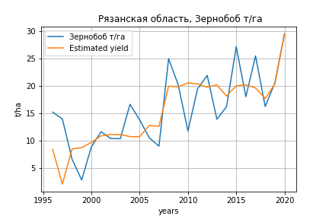
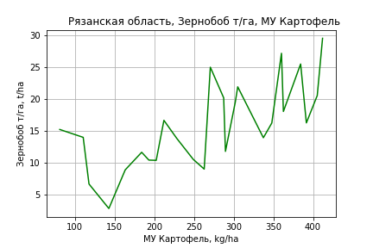
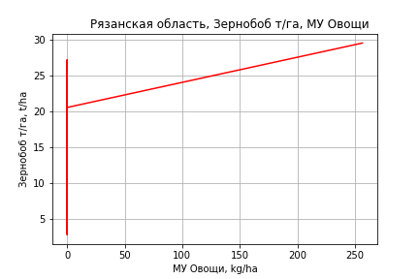
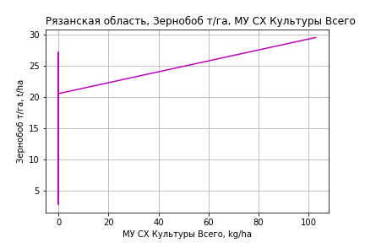
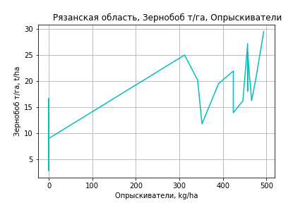
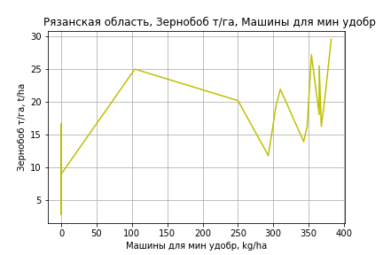
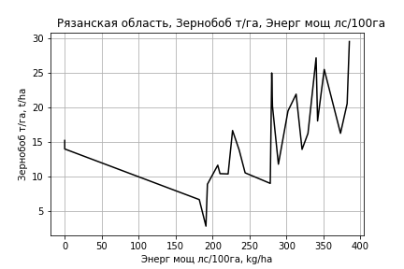
Зернобоб т/га
Calculated on the basis of information in the (25) years: 1996.0-2020.0
 |  | Iteration 1 |  | Iteration 2 |  | Iteration 3 |  | Iteration 4 |  | Iteration 5 |  | Iteration 6 |  | Iteration 7 |  | Iteration 8 |  | Iteration 9 |  | Iteration 10 |  | Iteration 11
 |  | beta | P_value | beta | P_value | beta | P_value | beta | P_value | beta | P_value | beta | P_value | beta | P_value | beta | P_value | beta | P_value | beta | P_value | beta | P_value
Parameters | Variables
МУ ВСЕГО | C1 | -0.89679062335 | 0.65106664203
МУ Зерновые плюс зернобоб | C2 | 0.73423320232 | 0.62988268837 | 0.063158776369 | 0.84680255241 | -0.021939642342 | 0.93181783743
МУ Картофель | C3 | 0.033318049587 | 0.44006917319 | 0.026943222991 | 0.48969792846 | 0.030706849717 | 0.40482932999 | 0.028492086004 | 0.2558978122 | 0.028216266547 | 0.23693008549 | 0.01878908082 | 0.18463702154 | 0.019341323725 | 0.1860073659 | 0.019688642557 | 0.16118187188 | 0.01777009913 | 0.20171875129 | 0.017756313281 | 0.19155509674 | 0.017282614042 | 0.17216001135
МУ Овощи и бахчевые | C4 | 0.019563923891 | 0.71180307918 | 0.0044618204742 | 0.9099308434 | -0.00078355141677 | 0.98279008413 | -0.0022655720396 | 0.94105784771
МУ Овощи | C5 | -0.31053537997 | 0.65375769082 | 0.0014307678974 | 0.98013509598 | 0.01734599884 | 0.69161736672 | 0.015600555287 | 0.67400186784 | 0.016735604725 | 0.60676315696 | 0.021008132087 | 0.49369405731 | 0.026834877605 | 0.39591732386 | 0.029610204771 | 0.25501591481 | 0.031713173508 | 0.22465396046 | 0.036154312989 | 0.11974992163 | 0.036807688015 | 0.094848845946
МУ Подсолнечник | C6 | -0.11841215569 | 0.68052468999 | -0.12331175823 | 0.65552277872
МУ Сахарная свекла | C7 | -0.023976161989 | 0.56130883238 | -0.024122448647 | 0.54328619248 | -0.016544399706 | 0.63093932097 | -0.016235324264 | 0.62121798196 | -0.015880030869 | 0.61166497829
МУ СХ Культуры Всего | C8 | -0.12435699366 | 0.65375769082 | 0.00057296529101 | 0.98013509598 | 0.0069463784386 | 0.69161736672 | 0.006247398139 | 0.67400186784 | 0.0067019400201 | 0.60676315696 | 0.0084129162645 | 0.49369405731 | 0.010746294688 | 0.39591732386 | 0.011857702164 | 0.25501591481 | 0.012699856993 | 0.22465396046 | 0.014478355644 | 0.11974992163 | 0.014740006197 | 0.094848845946
Тракторы | C9 | 6.3286106616E-05 | 0.99795107231 | 0.004409425707 | 0.840170689 | 0.0073484168615 | 0.71545416225 | 0.0072773182426 | 0.70648800463 | 0.0080097633371 | 0.61630059495 | 0.0086753059325 | 0.57644231874 | -0.0022940234921 | 0.8694549692
Тракторы колесные | C10 | 0.0098768168722 | 0.87025072467 | 0.0033672548119 | 0.95243866821 | 0.023505106081 | 0.48062194515 | 0.022154875562 | 0.43082081942 | 0.023454110473 | 0.26822318898 | 0.020411694761 | 0.29966651179 | 0.0051294796849 | 0.76012940751 | 0.0048540051011 | 0.76466561636 | -0.0053056093857 | 0.69098585844
Опрыскиватели | C11 | 0.16519885271 | 0.62694858861 | 0.15088854666 | 0.64252490668 | 0.038103019747 | 0.84598542764 | 0.038308572955 | 0.83871363436 | 0.027413072578 | 0.80765996194 | 0.0036472750325 | 0.97082955061 | 0.0350853812 | 0.72827220754 | 0.026161030589 | 0.75120710111 | 0.050180400937 | 0.53185886785 | 0.019105310754 | 0.25731484857 | 0.018559092967 | 0.2403191727
Копатели картофеля | C12 | 0.72079716333 | 0.62582830389 | 0.7038643374 | 0.62022615353 | 0.27941223457 | 0.7825380162 | 0.28137164609 | 0.77201820773 | 0.2575719375 | 0.77017050004 | 0.0736597402 | 0.92499611716 | 0.63973487636 | 0.36857713969 | 0.57316673679 | 0.31072587832 | 0.13532035341 | 0.7275571699 | -0.012847203918 | 0.90467948712
Машины для мин удобр | C13 | 0.012322209281 | 0.87796433081 | 0.017672796676 | 0.81702146908 | 0.045024885562 | 0.3183591283 | 0.044789407064 | 0.29990885012 | 0.045380814587 | 0.2670905483 | 0.041728471835 | 0.28548319433 | 0.00022744284417 | 0.99313297846 | 0.0013967021224 | 0.95489122548 | 0.0041059757762 | 0.8680147038 | 0.0077975452463 | 0.72781504376 | 0.0066019168028 | 0.73537901226
Посев компл для зерн | C14 | -0.19573633025 | 0.46508959912 | -0.20739561344 | 0.41936303819 | -0.2659935162 | 0.21784864768 | -0.25867530919 | 0.1728316488 | -0.25687343759 | 0.15594417595 | -0.21029196694 | 0.16026218476
Сеялки | C15 | -0.078086597445 | 0.44861326851 | -0.075967984082 | 0.44235368794 | -0.096016875807 | 0.26363273109 | -0.093016832874 | 0.21543498498 | -0.095743131014 | 0.12911601507 | -0.078932918832 | 0.1247372334 | -0.039261552727 | 0.36271050297 | -0.041847298978 | 0.28378708346
Энерг мощ лс/100га | C16 | 0.020306868621 | 0.20250264707 | 0.018717147601 | 0.20725953241 | 0.020363989715 | 0.14451855577 | 0.019704727937 | 0.076195167394 | 0.019743446281 | 0.064672752518 | 0.019487740407 | 0.060280939013 | 0.019060461295 | 0.073070359511 | 0.018809918687 | 0.065048141258 | 0.019811389476 | 0.052704484128 | 0.019778913322 | 0.047602768184 | 0.019980559203 | 0.037389968436

 | R2 |  | 0.945 |  | 0.943 |  | 0.942 |  | 0.942 |  | 0.942 |  | 0.941 |  | 0.932 |  | 0.932 |  | 0.927 |  | 0.927 |  | 0.927
 | R2 adj. |  | 0.861 |  | 0.871 |  | 0.88 |  | 0.889 |  | 0.897 |  | 0.902 |  | 0.895 |  | 0.901 |  | 0.899 |  | 0.904 |  | 0.908
 | F-statistic |  | 11.351487588 |  | 13.077246709 |  | 15.058068048 |  | 17.660392378 |  | 20.738252112 |  | 23.951265348 |  | 24.555017917 |  | 29.296144528 |  | 32.895009124 |  | 40.117152729 |  | 50.63194844
 | F value |  | 0.00023560664248 |  | 6.8511389148E-05 |  | 1.8555526271E-05 |  | 4.2260135421E-06 |  | 8.8776153627E-07 |  | 1.967985991E-07 |  | 1.0142163953E-07 |  | 1.804511639E-08 |  | 5.3072812658E-09 |  | 8.5510779108E-10 |  | 1.1326435297E-10
 | P value |  | 1.6286222964E+18 |  | 1.304908709E+18 |  | 1.1203372781E+18 |  | 5.057909925E+19 |  | 7.8422048576E+17 |  | 1.0689814015E+18 |  | 1.6040668024E+18 |  | 5.2586294956E+17 |  | 1.3547499964E+17 |  | 5.7023985371E+16 |  | 1.2900168825E+17
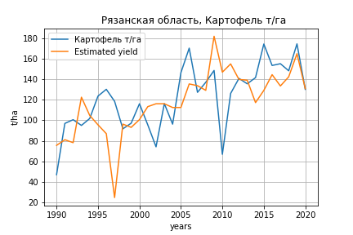
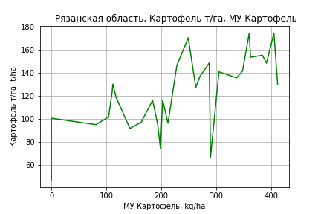
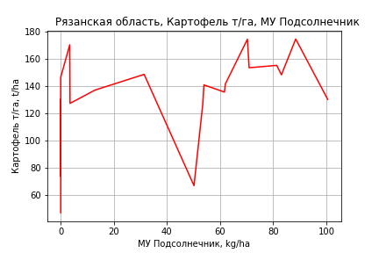
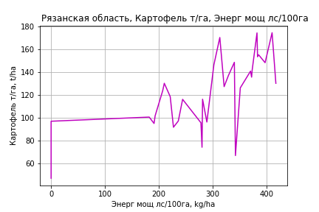
Картофель т/га
 |  | Iteration 1 |  | Iteration 2 |  | Iteration 3 |  | Iteration 4 |  | Iteration 5 |  | Iteration 6 |  | Iteration 7 |  | Iteration 8 |  | Iteration 9 |  | Iteration 10 |  | Iteration 11 |  | Iteration 12 |  | Iteration 13 |  | Iteration 14
 |  | beta | P_value | beta | P_value | beta | P_value | beta | P_value | beta | P_value | beta | P_value | beta | P_value | beta | P_value | beta | P_value | beta | P_value | beta | P_value | beta | P_value | beta | P_value | beta | P_value
Parameters | Variables
МУ ВСЕГО | C1 | 0.33446158196 | 0.94152023698 | -0.3469560606 | 0.66965782652
МУ Зерновые плюс зернобоб | C2 | -0.70820591263 | 0.87919090268
МУ Картофель | C3 | 0.32190262435 | 0.073316569233 | 0.30319293857 | 0.015667896482 | 0.30639261304 | 0.012295272962 | 0.30639261304 | 0.012295272962 | 0.23275004567 | 0.001080085115 | 0.22709490673 | 0.00091183751218 | 0.22105999329 | 0.00087184908999 | 0.22205895419 | 0.00059379825874 | 0.2221760451 | 0.00044176987284 | 0.21348367484 | 0.0015139820108 | 0.20940645218 | 0.0015767659435 | 0.21462402548 | 0.00081710897658 | 0.19961929073 | 0.0018591217053 | 0.18888601783 | 0.0010082451195
МУ Овощи и бахчевые | C4 | 0.018531011217 | 0.93323702727 | 0.025882645223 | 0.90162855378 | 0.019041313411 | 0.92557485016 | 0.019041313411 | 0.92557485016 | 0.004672126303 | 0.98145128112 | 0.022655208061 | 0.90712401999 | 0.0072809181028 | 0.96948609374 | 0.020029730286 | 0.90584180828 | 0.010438488883 | 0.94497472795 | -0.12703232854 | 0.41509455644
МУ Овощи | C5 | 0.025228617952 | 0.98814321632 | -0.22928206721 | 0.40891644266 | -0.16024440332 | 0.46401268895
МУ Подсолнечник | C6 | 0.69153335763 | 0.63804089286 | 0.60634982361 | 0.64521704766 | 0.35501155346 | 0.75709450286 | 0.35501155346 | 0.75709450286 | 0.66936561776 | 0.53164995544 | 0.82655638939 | 0.41280545324 | 0.4089884746 | 0.60248229885 | 0.36913414305 | 0.61216400964 | 0.40606295694 | 0.54056041704 | 0.93126834187 | 0.18456242004 | 0.48458144242 | 0.25419507682 | 0.44186123496 | 0.27351526891 | 0.76088224533 | 0.042898935493 | 0.6397736292 | 0.0066670412035
МУ Сахарная свекла | C7 | -0.066030403718 | 0.76146479776 | -0.063083843828 | 0.76400789142 | -0.1221855878 | 0.43223068216 | -0.1221855878 | 0.43223068216
МУ СХ Культуры Всего | C8 | 0.010103051971 | 0.98814321632 | -0.091818293238 | 0.40891644266 | -0.064171471379 | 0.46401268895 | -0.46432232101 | 0.46401268895 | -0.30444615792 | 0.60714351811
Тракторы | C9 | 0.01880270258 | 0.88116996772 | 0.013096177306 | 0.91043768376 | 0.0043822946905 | 0.96876185349 | 0.0043822946905 | 0.96876185349 | 0.019909307811 | 0.85521195524 | 0.05137067802 | 0.56417531877 | 0.025979114039 | 0.74421810091 | 0.021319665506 | 0.76872097734 | 0.019193558959 | 0.78181070359 | -0.048480899709 | 0.4906447387 | -0.025459301087 | 0.68980641911
Тракторы колесные | C10 | 0.1950775951 | 0.48358526495 | 0.17658004567 | 0.46658067268 | 0.13283330872 | 0.5344444611 | 0.13283330872 | 0.5344444611 | 0.15964840085 | 0.44593179301 | 0.20576958623 | 0.27100728571 | 0.089761834995 | 0.21288143138 | 0.083618783501 | 0.16092559248 | 0.081404523972 | 0.14707635911 | 0.059983481452 | 0.31973583312 | 0.047647479534 | 0.40927506595 | 0.026035589523 | 0.17393196647 | -0.003071289289 | 0.6702331511
Опрыскиватели | C11 | -0.12683201232 | 0.94322547931 | -0.045701596424 | 0.97787603911 | 0.27452356868 | 0.84820721948 | 0.27452356868 | 0.84820721948 | -0.2234897168 | 0.86094808525 | -0.6509178509 | 0.49636713759
Копатели картофеля | C12 | 4.8759469281 | 0.53285782733 | 5.1318153765 | 0.48865000366 | 6.5664757089 | 0.31152427008 | 6.5664757089 | 0.31152427008 | 4.2176216259 | 0.45541990976 | 2.6847597321 | 0.5667039243 | 4.4672624324 | 0.25000841163 | 4.8177874239 | 0.12747611478 | 4.7217073857 | 0.11713101595 | 0.033226669136 | 0.98918332203 | -0.95108426125 | 0.65483261613 | -1.6926499464 | 0.10439030852
Машины для мин удобр | C13 | 0.13013134059 | 0.75804177543 | 0.10348007544 | 0.78120041982 | 0.057435164027 | 0.86889021017 | 0.057435164027 | 0.86889021017 | 0.10575741829 | 0.75535043528 | 0.15958674372 | 0.61512712798 | 0.0092439661785 | 0.96718398027 | -0.01912090714 | 0.88936333553
Посев компл для зерн | C14 | -0.79347189004 | 0.55654871698 | -0.67889729566 | 0.53096177311 | -0.67033230519 | 0.52619399528 | -0.67033230519 | 0.52619399528 | -0.44888929372 | 0.65550725347 | -0.45366277048 | 0.64580185277 | -0.13906571096 | 0.8714459372
Сеялки | C15 | -0.78103291724 | 0.13687584766 | -0.74330187321 | 0.096214464713 | -0.72727594264 | 0.093660817631 | -0.72727594264 | 0.093660817631 | -0.66012275143 | 0.11405832672 | -0.73483886864 | 0.057866760541 | -0.55734564125 | 0.041762586672 | -0.54445842449 | 0.032938960382 | -0.53077698396 | 0.020813365881
Энерг мощ лс/100га | C16 | 0.20361852714 | 9.8876549175E-05 | 0.20254328377 | 5.3145576163E-05 | 0.19814889008 | 2.8248549052E-05 | 0.19814889008 | 2.8248549052E-05 | 0.19120636078 | 2.2148216229E-05 | 0.1939707831 | 1.0397707034E-05 | 0.19848762214 | 4.055480414E-06 | 0.19802161352 | 2.3348806822E-06 | 0.19787586744 | 1.376261186E-06 | 0.19828107145 | 4.7048834053E-06 | 0.20132660318 | 2.6580740397E-06 | 0.19830901925 | 1.4819932521E-06 | 0.201531101 | 1.6014696492E-06 | 0.2041072732 | 6.5954079114E-07

 | R2 |  | 0.961 |  | 0.961 |  | 0.96 |  | 0.96 |  | 0.959 |  | 0.958 |  | 0.957 |  | 0.957 |  | 0.957 |  | 0.946 |  | 0.944 |  | 0.944 |  | 0.938 |  | 0.937
 | R2 adj. |  | 0.924 |  | 0.928 |  | 0.932 |  | 0.932 |  | 0.933 |  | 0.935 |  | 0.937 |  | 0.94 |  | 0.942 |  | 0.93 |  | 0.931 |  | 0.933 |  | 0.929 |  | 0.931
 | F-statistic |  | 26.15897903 |  | 29.733058177 |  | 33.516837472 |  | 33.516837472 |  | 36.94557074 |  | 41.798058513 |  | 47.095932443 |  | 54.747581086 |  | 64.330120695 |  | 59.787915574 |  | 70.518643128 |  | 87.403345916 |  | 101.65005524 |  | 139.53123899
 | F value |  | 1.9572743118E-08 |  | 3.5017996491E-09 |  | 6.3893028786E-10 |  | 6.3893028786E-10 |  | 1.3805905232E-10 |  | 2.3477374999E-11 |  | 4.150655302E-12 |  | 5.452524728E-13 |  | 6.567024102E-14 |  | 1.1983024809E-13 |  | 1.8902939517E-14 |  | 2.0603108403E-15 |  | 7.2132853224E-16 |  | 6.0985060229E-17
 | P value |  | 1.4280419356E+18 |  | 2.3173939482E+18 |  | 8.9227557585E+17 |  | 4548.2226258 |  | 4029.7578267 |  | 3406.6169285 |  | 2784.3365444 |  | 2276.756576 |  | 2217.4671351 |  | 1672.737036 |  | 1440.4938125 |  | 435.72636472 |  | 147.17317871 |  | 13.907335325
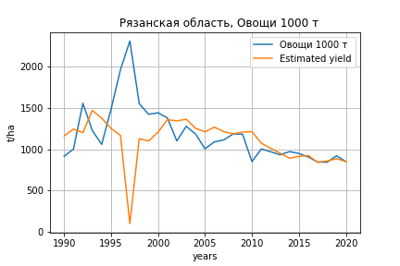
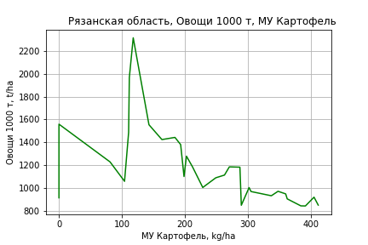
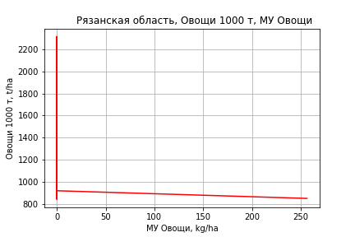
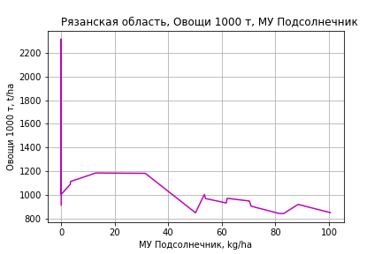
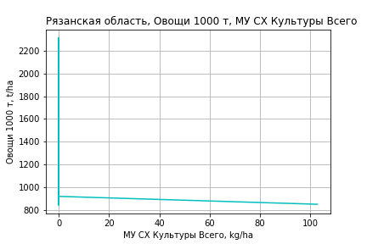
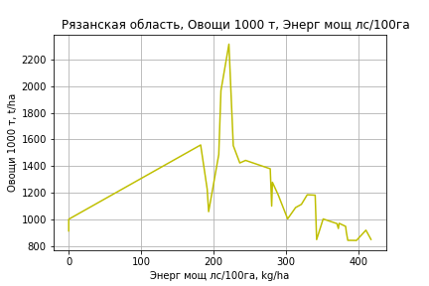
Овощи 1000 т
 |  | Iteration 1 |  | Iteration 2 |  | Iteration 3 |  | Iteration 4 |  | Iteration 5 |  | Iteration 6 |  | Iteration 7 |  | Iteration 8 |  | Iteration 9 |  | Iteration 10 |  | Iteration 11 |  | Iteration 12
 |  | beta | P_value | beta | P_value | beta | P_value | beta | P_value | beta | P_value | beta | P_value | beta | P_value | beta | P_value | beta | P_value | beta | P_value | beta | P_value | beta | P_value
Parameters | Variables
МУ ВСЕГО | C1 | 25.170964982 | 0.7590093914 | -2.8134078361 | 0.84749108294
МУ Зерновые плюс зернобоб | C2 | -29.084510076 | 0.72873286526
МУ Картофель | C3 | 2.2276236143 | 0.47115106392 | 1.4592566255 | 0.48324440194 | 1.4852022429 | 0.46210521847 | 1.5201783878 | 0.4392073063 | 1.1464902523 | 0.28459986982 | 1.1470300979 | 0.27617759156 | 1.1557028586 | 0.26060925644 | 1.1605818937 | 0.24683821974 | 1.1610817528 | 0.23637547754 | 1.094447202 | 0.25535671786 | 1.0894859964 | 0.24840575859 | 0.82048432845 | 0.313156948
МУ Овощи и бахчевые | C4 | -1.2483423398 | 0.75384402867 | -0.94642637234 | 0.80216859063 | -1.0019015714 | 0.78439159464
МУ Овощи | C5 | 11.598942324 | 0.70445009892 | 1.1467299725 | 0.81708274426 | 1.7065446771 | 0.66237237443 | 1.8507599737 | 0.62408442015 | 2.1432278101 | 0.53725641961 | 0.89487373222 | 0.73302858224 | 0.98387002368 | 0.69182277583 | 1.0690142271 | 0.61336037875 | 1.0640796373 | 0.60641015682 | 1.3804694409 | 0.48771807308 | 1.3965006304 | 0.47419310325 | 1.6204944546 | 0.39242114703
МУ Подсолнечник | C6 | 18.732743036 | 0.48019820299 | 15.234436528 | 0.52230891416 | 13.196377133 | 0.52363512234 | 10.28273599 | 0.55100423284 | 11.675321351 | 0.45937054602 | 3.8868916943 | 0.60073034272 | 3.5709815041 | 0.60399103097 | 3.484417072 | 0.59866536558 | 3.4980179703 | 0.58855070844 | 3.2052885627 | 0.61499975863 | 2.1439459326 | 0.63252050532 | 0.37565294941 | 0.9097569384
МУ Сахарная свекла | C7 | -0.19362934291 | 0.96043648762 | -0.07262039723 | 0.98468338932 | -0.55186641284 | 0.84204752557 | -0.61932184715 | 0.81784541796
МУ СХ Культуры Всего | C8 | 4.6449122711 | 0.70445009892 | 0.45921946781 | 0.81708274426 | 0.68340285613 | 0.66237237443 | 0.74115531167 | 0.62408442015 | 0.85827697709 | 0.53725641961 | 0.35836112155 | 0.73302858224 | 0.39400057511 | 0.69182277583 | 0.42809742155 | 0.61336037875 | 0.4261213158 | 0.60641015682 | 0.55282277186 | 0.48771807308 | 0.55924262177 | 0.47419310325 | 0.64894318528 | 0.39242114703
Тракторы | C9 | 0.44943175898 | 0.84243777028 | 0.21507690702 | 0.91837507066 | 0.14441751115 | 0.94268025111 | 0.32614342607 | 0.85994702158 | 0.41878925272 | 0.81196237278 | -0.18629941072 | 0.89222509632
Тракторы колесные | C10 | 3.1425264829 | 0.52938317717 | 2.3828714827 | 0.58443811718 | 2.0281366142 | 0.5966091106 | 2.0980694497 | 0.57353735248 | 2.2401961397 | 0.53239949169 | 0.38550818162 | 0.78368650403 | 0.31534343275 | 0.80462471646 | 0.23870635893 | 0.70755316989 | 0.22818506618 | 0.6752183566 | -0.070877318908 | 0.81076940795
Опрыскиватели | C11 | -14.538701205 | 0.6506807112 | -11.206847635 | 0.7065958415 | -8.6101960957 | 0.73828299724 | -9.5925002816 | 0.69985500613 | -12.208903818 | 0.57247535183
Копатели картофеля | C12 | -17.672359304 | 0.89930677965 | -7.1643865047 | 0.95692403565 | 4.469030748 | 0.96893775936 | 6.185159684 | 0.95584021225 | -5.6897416495 | 0.95306543344 | 33.842615373 | 0.60818159989 | 28.88608936 | 0.59007054371 | 29.93064267 | 0.552281705 | 29.512164741 | 0.53687395498 | 0.0081610510072 | 0.9995926046 | -3.5377653831 | 0.5515405523
Машины для мин удобр | C13 | 4.1704196022 | 0.58399283438 | 3.0759088448 | 0.64761233085 | 2.7025384694 | 0.66590276603 | 2.2687612821 | 0.70044786205 | 2.4838619577 | 0.66201389572 | -0.05283399227 | 0.98767278386 | 0.087374307373 | 0.97810805208 | -0.073479706864 | 0.97277357693
Посев компл для зерн | C14 | -11.659856469 | 0.63003654758 | -6.9545216434 | 0.72074784413 | -6.8850695887 | 0.71577104166 | -5.5029729243 | 0.75652857241 | -4.2703139423 | 0.79577292399 | -0.053720836139 | 0.99703676416 | -0.89317257345 | 0.94424112481
Сеялки | C15 | -6.1545101933 | 0.50207522498 | -4.60497649 | 0.5530398396 | -4.4750249378 | 0.55154842086 | -5.1552600897 | 0.456689357 | -4.86200852 | 0.46371781065 | -2.1785112417 | 0.62978648801 | -2.4022611045 | 0.55916186596 | -2.2766873285 | 0.52892382443 | -2.2454521511 | 0.51177139151
Энерг мощ лс/100га | C16 | 3.1236878295 | 0.00045903439303 | 3.0795298717 | 0.00030807186788 | 3.0438964788 | 0.00015766912329 | 3.0579034499 | 9.6318468404E-05 | 3.0234593789 | 5.1724318062E-05 | 3.0438588938 | 3.3101981234E-05 | 3.0397404873 | 2.1424599153E-05 | 3.0371626741 | 1.3595657443E-05 | 3.0369175471 | 8.7625853561E-06 | 3.0597919855 | 5.6195884127E-06 | 3.0626436893 | 3.6249418704E-06 | 3.1385202593 | 1.0971686387E-06

 | R2 |  | 0.866 |  | 0.865 |  | 0.865 |  | 0.864 |  | 0.864 |  | 0.862 |  | 0.862 |  | 0.862 |  | 0.862 |  | 0.859 |  | 0.859 |  | 0.857
 | R2 adj. |  | 0.741 |  | 0.754 |  | 0.768 |  | 0.779 |  | 0.789 |  | 0.796 |  | 0.805 |  | 0.814 |  | 0.821 |  | 0.825 |  | 0.832 |  | 0.836
 | F-statistic |  | 6.9171426292 |  | 7.8042090654 |  | 8.8759015328 |  | 10.099696839 |  | 11.559339211 |  | 13.100764372 |  | 15.233734195 |  | 17.912219998 |  | 21.359873727 |  | 25.411553528 |  | 31.627362544 |  | 40.394789264
 | F value |  | 0.0001989137047 |  | 7.1760662313E-05 |  | 2.3391923819E-05 |  | 7.2814046942E-06 |  | 2.0973135155E-06 |  | 6.4417611968E-07 |  | 1.5866064366E-07 |  | 3.5727163622E-08 |  | 7.3297767246E-09 |  | 1.69644251E-09 |  | 2.9054128404E-10 |  | 5.0522161525E-11
 | P value |  | 1.4280419356E+18 |  | 2.3173939482E+18 |  | 8.9227557585E+17 |  | 3.1632623846E+18 |  | 6.3249724529E+18 |  | 3.5387160377E+17 |  | 1.3682190146E+18 |  | 5.2779186508E+17 |  | 1.0595517164E+18 |  | 8.9742197427E+17 |  | 1.1254844086E+17 |  | 2.0477774504E+17

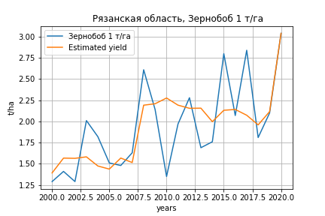
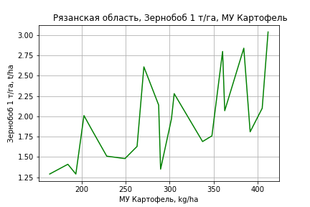
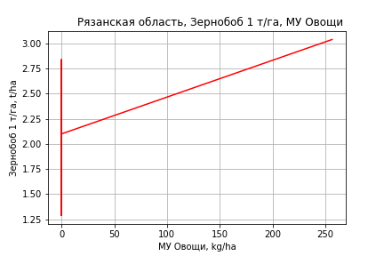
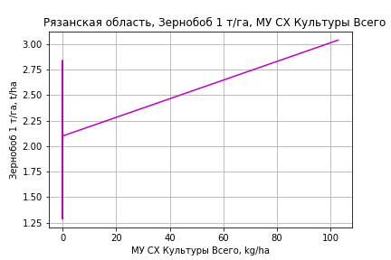
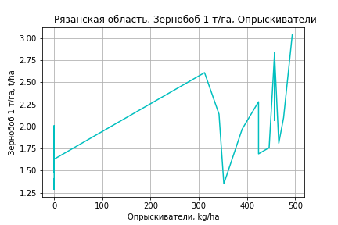
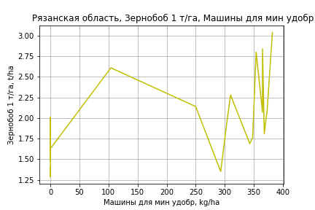
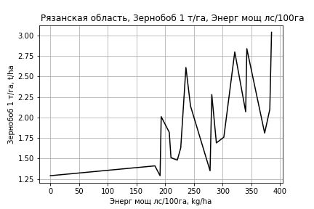
Зернобоб 1 т/га
Calculated on the basis of information in the (21) years: 2000.0-2020.0
 |  | Iteration 1 |  | Iteration 2 |  | Iteration 3 |  | Iteration 4 |  | Iteration 5 |  | Iteration 6 |  | Iteration 7 |  | Iteration 8 |  | Iteration 9 |  | Iteration 10 |  | Iteration 11
 |  | beta | P_value | beta | P_value | beta | P_value | beta | P_value | beta | P_value | beta | P_value | beta | P_value | beta | P_value | beta | P_value | beta | P_value | beta | P_value
Parameters | Variables
МУ ВСЕГО | C1 | -0.26954739573 | 0.18424151485
МУ Зерновые плюс зернобоб | C2 | 0.20622901363 | 0.20902831871 | -0.0099547282455 | 0.74149958843
МУ Картофель | C3 | 0.0054462276874 | 0.097232663622 | 0.0035048933211 | 0.22968150125 | 0.0029542099585 | 0.1789685662 | 0.0023588258516 | 0.2225139428 | 0.0023284204999 | 0.19752365536 | 0.001792051443 | 0.13273987843 | 0.0018984000274 | 0.17848446986 | 0.0019317294828 | 0.14700947695 | 0.0016362203047 | 0.23222872321 | 0.0016397094079 | 0.22197336501 | 0.0013698466634 | 0.2722493287
МУ Овощи и бахчевые | C4 | 0.0059244457452 | 0.20353860513 | 0.00096111708092 | 0.73458467764 | 0.00085837272736 | 0.74542113269 | -0.00021825219622 | 0.91829642465
МУ Овощи | C5 | -0.094289866125 | 0.1959961003 | 0.0026758446472 | 0.62678877616 | 0.001223896063 | 0.68949845529 | 0.002243353776 | 0.40447573094 | 0.002355690147 | 0.31252344973 | 0.0026003960985 | 0.23319347212 | 0.0032329702541 | 0.2140741704 | 0.0033872238696 | 0.12561871911 | 0.0037049418312 | 0.11101600208 | 0.0043066356806 | 0.043843939498 | 0.0046575069453 | 0.023316578732
МУ Подсолнечник | C6 | -0.021366731127 | 0.44630182076 | -0.0055860467534 | 0.83648940093 | -0.012299815673 | 0.47126340786
МУ Сахарная свекла | C7 | -0.0026031596316 | 0.38524299902 | -0.0014831102998 | 0.62566046562 | -0.0018406208474 | 0.49267666855 | -0.00093306028925 | 0.68240338388 | -0.00089863843589 | 0.67373308852
МУ СХ Культуры Всего | C8 | -0.037759318392 | 0.1959961003 | 0.0010715687078 | 0.62678877616 | 0.00049012139928 | 0.68949845529 | 0.00089837341992 | 0.40447573094 | 0.00094335964138 | 0.31252344973 | 0.0010413545831 | 0.23319347212 | 0.0012946752201 | 0.2140741704 | 0.0013564476206 | 0.12561871911 | 0.0014836809508 | 0.11101600208 | 0.0017246352609 | 0.043843939498 | 0.0018651451623 | 0.023316578732
Тракторы | C9 | -0.00073206997437 | 0.69545823141 | 0.00090523462432 | 0.57247470455 | 0.00074781142491 | 0.60160924874 | 0.0010026989658 | 0.46092900111 | 0.0010726553252 | 0.33695467728 | 0.0011097171271 | 0.29997244419 | -0.00013828410185 | 0.89984362958
Тракторы колесные | C10 | 0.0011154386808 | 0.82192025183 | 0.0021778853781 | 0.68173316016 | 0.00074532776123 | 0.79337519857 | 0.002236157384 | 0.26317110716 | 0.0023611733866 | 0.11729463777 | 0.0021889814031 | 0.11260116597 | 0.00044165917918 | 0.73665442558 | 0.00042608996223 | 0.73419262308 | -0.0007261299182 | 0.50488005415
Опрыскиватели | C11 | 0.028222947562 | 0.36337432114 | 0.008121379341 | 0.77672217308 | 0.014287103514 | 0.48908526936 | 0.0030887412701 | 0.81307323054 | 0.0020426790945 | 0.79113541217 | 0.00070137601127 | 0.91709698876 | 0.0042539246232 | 0.59309837468 | 0.0037112356572 | 0.56267991548 | 0.0064494997535 | 0.3278168912 | 0.0021959031585 | 0.11971069865 | 0.001954945525 | 0.14095381414
Копатели картофеля | C12 | 0.098751922937 | 0.42005784798 | 0.034098126712 | 0.77489108419 | 0.057595760853 | 0.52570045285 | 0.015860581637 | 0.81379462639 | 0.013577127015 | 0.82137712844 | 0.0031828016585 | 0.95177042743 | 0.067818565792 | 0.23124440856 | 0.063821031303 | 0.15421525163 | 0.014350117466 | 0.64967845438 | -0.005933031466 | 0.50338708168
Машины для мин удобр | C13 | -0.0015729676632 | 0.83048744097 | 0.0038234229968 | 0.57847047127 | 0.002291561445 | 0.62728147325 | 0.0049175420974 | 0.11878683935 | 0.0049740861729 | 0.090948120526 | 0.0047671053164 | 0.084897253492 | 2.3069690913E-05 | 0.9910970937 | 9.4697499763E-05 | 0.96041653607 | 0.00039291823687 | 0.84471816403 | 0.00089866391381 | 0.62344309069 | 0.00034890074309 | 0.82766166524
Посев компл для зерн | C14 | -0.016427907762 | 0.45027318949 | -0.028896729428 | 0.19493649651 | -0.023924207781 | 0.10813769758 | -0.026886083219 | 0.057142113898 | -0.026713460559 | 0.044067694659 | -0.024079087006 | 0.027913049261
Сеялки | C15 | -0.0084582235508 | 0.27715493311 | -0.01076218857 | 0.19447302503 | -0.008995064182 | 0.11855697347 | -0.0097954259386 | 0.077374771386 | -0.010056370727 | 0.031719030054 | -0.0091041778547 | 0.017314859076 | -0.0045822693043 | 0.18698188629 | -0.0047415762328 | 0.12765524499
Энерг мощ лс/100га | C16 | 0.0029304913693 | 0.10818412943 | 0.0036197473772 | 0.059475838447 | 0.0031975465671 | 0.01155661617 | 0.00322348395 | 0.0082851494734 | 0.0032307125555 | 0.0051388168196 | 0.0032201693878 | 0.0035414184362 | 0.0031306485664 | 0.01140332095 | 0.0031038855403 | 0.0078286180889 | 0.0032874400973 | 0.0068719380068 | 0.0032773905683 | 0.0057961525123 | 0.0034148660153 | 0.0031347327784

 | R2 |  | 0.989 |  | 0.985 |  | 0.985 |  | 0.984 |  | 0.984 |  | 0.983 |  | 0.974 |  | 0.974 |  | 0.968 |  | 0.967 |  | 0.966
 | R2 adj. |  | 0.962 |  | 0.955 |  | 0.96 |  | 0.962 |  | 0.966 |  | 0.968 |  | 0.954 |  | 0.957 |  | 0.952 |  | 0.954 |  | 0.956
 | F-statistic |  | 36.35640166 |  | 32.913012564 |  | 39.827666709 |  | 45.252564239 |  | 54.782725026 |  | 65.043135432 |  | 49.330552863 |  | 60.036698432 |  | 61.048301504 |  | 73.758773064 |  | 91.444864128
 | F value |  | 0.00012334852753 |  | 5.1711990024E-05 |  | 8.2204603753E-06 |  | 1.5220248089E-06 |  | 1.9662092832E-07 |  | 2.5426876355E-08 |  | 4.1508923694E-08 |  | 5.1216412231E-09 |  | 2.0383288886E-09 |  | 2.8054259656E-10 |  | 3.4492658484E-11
 | P value |  | 5.5383504594E+17 |  | 1.0085509882E+18 |  | 6.533744995E+17 |  | 8.3824767055E+17 |  | 1.1875539873E+18 |  | 3.4618572069E+18 |  | 1.0043852284E+18 |  | 2.1824386416E+18 |  | 6.228469735E+18 |  | 1.9334736049E+17 |  | 7.6009709863E+17

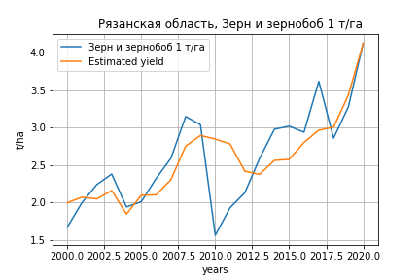
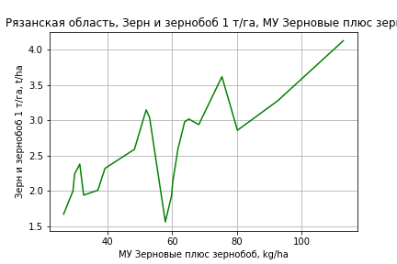
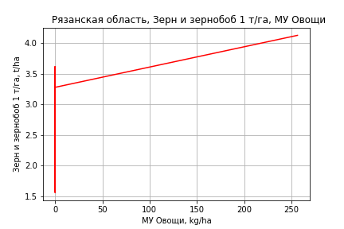
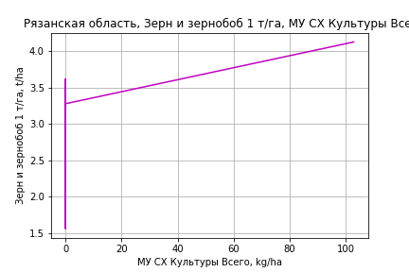
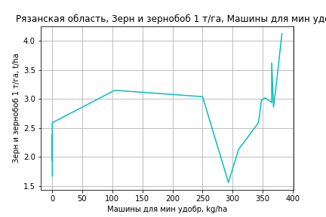
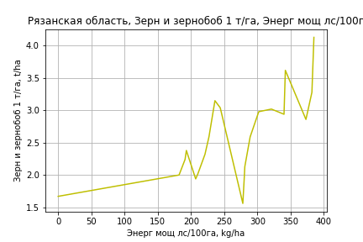
Зерн и зернобоб 1 т/га
Calculated on the basis of information in the (21) years: 2000.0-2020.0
 |  | Iteration 1 |  | Iteration 2 |  | Iteration 3 |  | Iteration 4 |  | Iteration 5 |  | Iteration 6 |  | Iteration 7 |  | Iteration 8 |  | Iteration 9 |  | Iteration 10 |  | Iteration 11 |  | Iteration 12
 |  | beta | P_value | beta | P_value | beta | P_value | beta | P_value | beta | P_value | beta | P_value | beta | P_value | beta | P_value | beta | P_value | beta | P_value | beta | P_value | beta | P_value
Parameters | Variables
МУ ВСЕГО | C1 | -0.020310025788 | 0.82852339357
МУ Зерновые плюс зернобоб | C2 | 0.038886207593 | 0.61445944766 | 0.022597059777 | 0.11141582587 | 0.022374612266 | 0.088952728685 | 0.021517539822 | 0.0073165596757 | 0.022328184489 | 0.0040603739092 | 0.032167832911 | 0.0025955934882 | 0.023716864995 | 0.18700779439 | 0.028091676212 | 0.083333093834 | 0.031463340072 | 0.064280961291 | 0.03116779352 | 0.0035373846184 | 0.030740161572 | 0.0035475285876 | 0.029423529207 | 0.00056413373773
МУ Картофель | C3 | 0.0021706388134 | 0.16832569836 | 0.0020243619372 | 0.11895017159 | 0.002050927911 | 0.088340088869 | 0.0020796536602 | 0.056570456488 | 0.0015976400617 | 0.044718432797 | 0.00084843273737 | 0.42154586511 | 0.00061175186326 | 0.7757109689 | 0.00033693314242 | 0.86881371003 | 3.3930587146E-05 | 0.98735627761 | 5.812645399E-05 | 0.9742614411 | -0.00041106226899 | 0.81250115856
МУ Овощи и бахчевые | C4 | 0.00018387795215 | 0.93225618769 | -0.00019010204085 | 0.87503956831
МУ Овощи | C5 | -0.007069213313 | 0.83443856999 | 0.000237019719 | 0.91912962075 | 0.00028078786087 | 0.89671466264 | 0.00044329517689 | 0.67314068575 | 0.00058311253403 | 0.56472337573 | 0.00037436545168 | 0.80543904764 | 3.5700019217E-05 | 0.99089777556 | 0.00047132947834 | 0.87370940141 | 0.0016513845806 | 0.58730796922 | 0.0016845707192 | 0.51515754272 | 0.0023000915226 | 0.36099742301 | 0.0022350982431 | 0.35740235518
МУ Подсолнечник | C6 | -0.0015787410897 | 0.9080186253 | -0.00038968821189 | 0.97311476924 | -0.00090672735012 | 0.930164565
МУ Сахарная свекла | C7 | -0.00081682168467 | 0.57794358995 | -0.00073242750698 | 0.57452239673 | -0.00075324787844 | 0.53421397256 | -0.0006950717677 | 0.46464470994
МУ СХ Культуры Всего | C8 | -0.0028309370586 | 0.83443856999 | 9.491691316E-05 | 0.91912962075 | 0.0001124443026 | 0.89671466264 | 0.00017752197997 | 0.67314068575 | 0.00023351323674 | 0.56472337573 | 0.00014991838323 | 0.80543904764 | 1.4296429167E-05 | 0.99089777556 | 0.00018874859591 | 0.87370940141 | 0.00066131344468 | 0.58730796922 | 0.00067460316527 | 0.51515754272 | 0.00092109461707 | 0.36099742301 | 0.00089506740934 | 0.35740235518
Тракторы | C9 | 0.001306523309 | 0.19259216694 | 0.0014298919601 | 0.065117268769 | 0.0014610681819 | 0.037440068127 | 0.0014878198504 | 0.012421556289 | 0.001532188561 | 0.0079962792036 | 0.00095029745357 | 0.18210920903 | -0.00076821174271 | 0.55359373598
Тракторы колесные | C10 | 0.0017247788157 | 0.49418185474 | 0.0018048327141 | 0.4348143763 | 0.0018301219348 | 0.39515495026 | 0.0020047139341 | 0.009639732188 | 0.0018571924941 | 0.008519575098 | 0.0006016264471 | 0.41695946079 | -0.0016544033798 | 0.21996671598 | -0.0019080330805 | 0.12962764838
Опрыскиватели | C11 | 0.0054350397021 | 0.7176969115 | 0.0039204141652 | 0.74920842135 | 0.0037696815799 | 0.74097982725 | 0.0028440750721 | 0.4776456944 | 0.0015714692604 | 0.65243861146 | 0.00091622078288 | 0.86151901395 | 0.014948556613 | 0.14427861207 | 0.011571617912 | 0.15242890156 | -6.2093409441E-05 | 0.98158426255
Копатели картофеля | C12 | 0.10560520827 | 0.11341500741 | 0.10073363359 | 0.079244543903 | 0.10111799271 | 0.058912411804 | 0.097771149545 | 0.00417259636 | 0.089434004235 | 0.0028198426782 | 0.12583211375 | 0.0021141436329 | 0.07536683311 | 0.25501641759 | 0.043381095926 | 0.2253299259 | -0.0093044930256 | 0.39615377535 | -0.0093960185191 | 0.3410245642
Машины для мин удобр | C13 | 0.0026828410411 | 0.4742048113 | 0.0030894516602 | 0.30766512025 | 0.0030147947567 | 0.27910571874 | 0.0032220204865 | 0.020841085669 | 0.0030731006657 | 0.019983572665 | 0.0002722679 | 0.83687407487 | -0.00049561370099 | 0.85518480145 | 0.00021046533622 | 0.92950554324 | 0.0017082804147 | 0.46271113104 | 0.0016738020042 | 0.33033104615 | 0.00040537813733 | 0.70443448663 | 0.00040162444812 | 0.69867493328
Посев компл для зерн | C14 | -0.019063520983 | 0.10988358882 | -0.020003029558 | 0.053511510589 | -0.019851151777 | 0.038738295442 | -0.020342662882 | 0.0053904967256 | -0.018046214942 | 0.0028879308295
Сеялки | C15 | -0.014953004445 | 0.0055085068305 | -0.015126605042 | 0.0021747809654 | -0.015277418638 | 0.00072482193364 | -0.015474773662 | 1.0979949288E-05 | -0.014718464941 | 1.2994583952E-06 | -0.011678988152 | 5.4727111729E-05
Энерг мощ лс/100га | C16 | 0.0028042768394 | 0.011188593881 | 0.0028562113323 | 0.0043304043545 | 0.0028685254542 | 0.0020913245044 | 0.0029062287436 | 0.00013962548541 | 0.0028669435448 | 7.8645628907E-05 | 0.0024336700316 | 0.0035465603258 | 0.0033994089785 | 0.024792415638 | 0.0031516032265 | 0.023706633164 | 0.0030229049825 | 0.035262155305 | 0.0030338671641 | 0.020326516148 | 0.0033121101037 | 0.0099741868336 | 0.0031406011221 | 0.0019341808002

 | R2 |  | 0.998 |  | 0.998 |  | 0.998 |  | 0.998 |  | 0.998 |  | 0.996 |  | 0.98 |  | 0.98 |  | 0.976 |  | 0.976 |  | 0.974 |  | 0.974
 | R2 adj. |  | 0.995 |  | 0.995 |  | 0.996 |  | 0.996 |  | 0.996 |  | 0.992 |  | 0.966 |  | 0.967 |  | 0.963 |  | 0.966 |  | 0.966 |  | 0.968
 | F-statistic |  | 258.40105411 |  | 320.26489764 |  | 392.67736265 |  | 478.08601272 |  | 544.18215034 |  | 259.28485686 |  | 66.374702306 |  | 78.416721557 |  | 79.997505068 |  | 99.992838866 |  | 120.04555732 |  | 158.8427266
 | F value |  | 3.6988004026E-07 |  | 2.0088168856E-08 |  | 9.7642120086E-10 |  | 4.2702110053E-11 |  | 2.3135095728E-12 |  | 1.4140318351E-11 |  | 7.4350994736E-09 |  | 9.5482099426E-10 |  | 3.2924467944E-10 |  | 3.1014586061E-11 |  | 4.2169602146E-12 |  | 3.1848548574E-13
 | P value |  | 5.5383504594E+17 |  | 1.0085509882E+18 |  | 1.4485807792E+18 |  | 8.6454143792E+17 |  | 2.5727054247E+19 |  | 1.3014451676E+18 |  | 1.504493556E+18 |  | 7.7047033439E+17 |  | 4.2624784306E+17 |  | 1.3475006089E+17 |  | 2.4948250837E+17 |  | 1.4648316337E+17

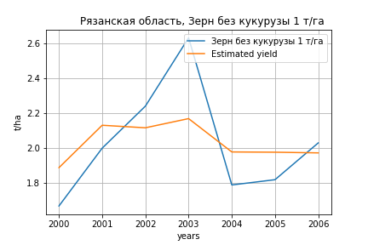
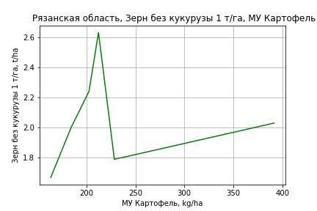
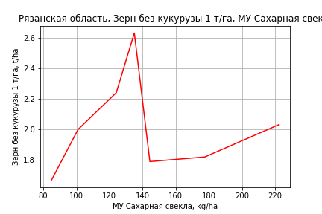
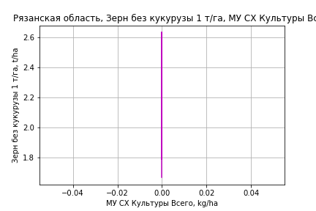
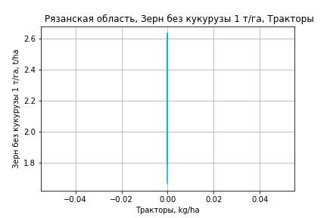
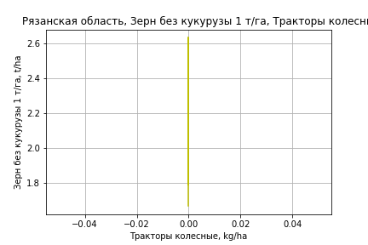
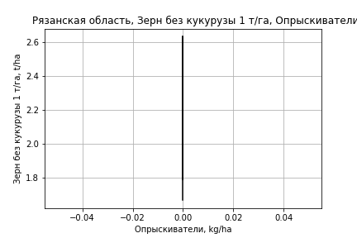
Зерн без кукурузы 1 т/га
Calculated on the basis of information in the (7) years: 2000.0-2006.0
 |  | Iteration 1 |  | Iteration 2 |  | Iteration 3 |  | Iteration 4 |  | Iteration 5 |  | Iteration 6
 |  | beta | P_value | beta | P_value | beta | P_value | beta | P_value | beta | P_value | beta | P_value
Parameters | Variables
МУ ВСЕГО | C1 | -0.22738101108 | 0.78513916168
МУ Зерновые плюс зернобоб | C2 | 0.16096766046 | 0.79723047567 | -0.0092071795086 | 0.85275714447
МУ Картофель | C3 | 0.0030487098823 | 0.69518074452 | 0.0012563890211 | 0.69585285309 | 0.00088715344401 | 0.67790863944 | 0.00088715344401 | 0.67790863944 | 0.00088715344401 | 0.67790863944 | 0.00088715344401 | 0.67790863944
МУ Овощи и бахчевые | C4 | -1.3068095613E-15 | 0.78925825414 | -4.7523911144E-18 | 0.84854868182 | -2.364586507E-19 | 0.23239064339
МУ Овощи | C5 | 0 |  | 0 |  | 0 |  | -2.364586507E-19 | 0.23239064339
МУ Подсолнечник | C6 | 0 |  | 0 |  | 0 |  | 0 |  | -2.364586507E-19 | 0.23239064339
МУ Сахарная свекла | C7 | 0.0010880008677 | 0.85728886266 | 0.0012976365845 | 0.78844657092 | 0.00083844264711 | 0.81256327337 | 0.00083844264711 | 0.81256327337 | 0.00083844264711 | 0.81256327337 | 0.00083844264711 | 0.81256327337
МУ СХ Культуры Всего | C8 | 0 |  | 0 |  | 0 |  | 0 |  | 0 |  | 0
Тракторы | C9 | 0 |  | 0 |  | 0 |  | 0 |  | 0 |  | 0
Тракторы колесные | C10 | 0 |  | 0 |  | 0 |  | 0 |  | 0 |  | 0
Опрыскиватели | C11 | 0 |  | 0 |  | 0 |  | 0 |  | 0 |  | 0
Копатели картофеля | C12 | 0 |  | 0 |  | 0 |  | 0 |  | 0 |  | 0
Машины для мин удобр | C13 | 0 |  | 0 |  | 0 |  | 0 |  | 0 |  | 0
Посев компл для зерн | C14 | 0 |  | 0 |  | 0 |  | 0 |  | 0 |  | 0
Сеялки | C15 | 0 |  | 0 |  | 0 |  | 0 |  | 0 |  | 0
Энерг мощ лс/100га | C16 | 0.0053723803964 | 0.19679978129 | 0.0053059329757 | 0.10901785851 | 0.0048897716066 | 0.0076884654828 | 0.0048897716066 | 0.0076884654828 | 0.0048897716066 | 0.0076884654828 | 0.0048897716066 | 0.0076884654828

 | R2 |  | 0.989 |  | 0.988 |  | 0.988 |  | 0.988 |  | 0.988 |  | 0.988
 | R2 adj. |  | 0.96 |  | 0.972 |  | 0.979 |  | 0.979 |  | 0.979 |  | 0.979
 | F-statistic |  | 34.617571478 |  | 61.876835613 |  | 108.50758899 |  | 108.50758899 |  | 108.50758899 |  | 108.50758899
 | F value |  | 0.028312905897 |  | 0.0032528148831 |  | 0.0002751601494 |  | 0.0002751601494 |  | 0.0002751601494 |  | 0.0002751601494
 | P value |  | 1.3535717973E+20 |  | 2.9811593205E+34 |  | inf |  | inf |  | inf |  | inf

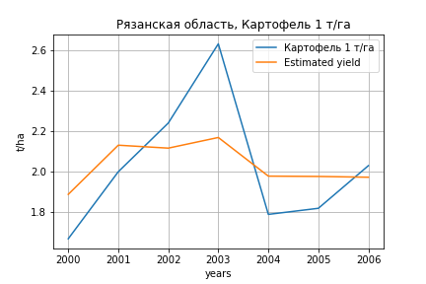
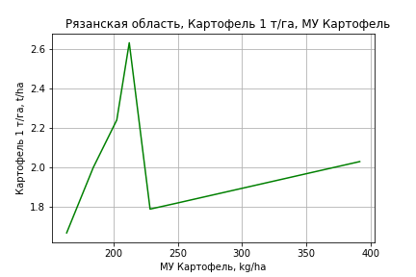
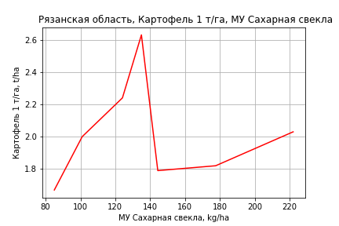




Картофель 1 т/га
Calculated on the basis of information in the (7) years: 2000.0-2006.0
 |  | Iteration 1 |  | Iteration 2 |  | Iteration 3 |  | Iteration 4 |  | Iteration 5 |  | Iteration 6
 |  | beta | P_value | beta | P_value | beta | P_value | beta | P_value | beta | P_value | beta | P_value
Parameters | Variables
МУ ВСЕГО | C1 | -0.22738101108 | 0.78513916168
МУ Зерновые плюс зернобоб | C2 | 0.16096766046 | 0.79723047567 | -0.0092071795086 | 0.85275714447
МУ Картофель | C3 | 0.0030487098823 | 0.69518074452 | 0.0012563890211 | 0.69585285309 | 0.00088715344401 | 0.67790863944 | 0.00088715344401 | 0.67790863944 | 0.00088715344401 | 0.67790863944 | 0.00088715344401 | 0.67790863944
МУ Овощи и бахчевые | C4 | -1.3068095613E-15 | 0.78925825414 | -4.7523911144E-18 | 0.84854868182 | -2.364586507E-19 | 0.23239064339
МУ Овощи | C5 | 0 |  | 0 |  | 0 |  | -2.364586507E-19 | 0.23239064339
МУ Подсолнечник | C6 | 0 |  | 0 |  | 0 |  | 0 |  | -2.364586507E-19 | 0.23239064339
МУ Сахарная свекла | C7 | 0.0010880008677 | 0.85728886266 | 0.0012976365845 | 0.78844657092 | 0.00083844264711 | 0.81256327337 | 0.00083844264711 | 0.81256327337 | 0.00083844264711 | 0.81256327337 | 0.00083844264711 | 0.81256327337
МУ СХ Культуры Всего | C8 | 0 |  | 0 |  | 0 |  | 0 |  | 0 |  | 0
Тракторы | C9 | 0 |  | 0 |  | 0 |  | 0 |  | 0 |  | 0
Тракторы колесные | C10 | 0 |  | 0 |  | 0 |  | 0 |  | 0 |  | 0
Опрыскиватели | C11 | 0 |  | 0 |  | 0 |  | 0 |  | 0 |  | 0
Копатели картофеля | C12 | 0 |  | 0 |  | 0 |  | 0 |  | 0 |  | 0
Машины для мин удобр | C13 | 0 |  | 0 |  | 0 |  | 0 |  | 0 |  | 0
Посев компл для зерн | C14 | 0 |  | 0 |  | 0 |  | 0 |  | 0 |  | 0
Сеялки | C15 | 0 |  | 0 |  | 0 |  | 0 |  | 0 |  | 0
Энерг мощ лс/100га | C16 | 0.0053723803964 | 0.19679978129 | 0.0053059329757 | 0.10901785851 | 0.0048897716066 | 0.0076884654828 | 0.0048897716066 | 0.0076884654828 | 0.0048897716066 | 0.0076884654828 | 0.0048897716066 | 0.0076884654828

 | R2 |  | 0.989 |  | 0.988 |  | 0.988 |  | 0.988 |  | 0.988 |  | 0.988
 | R2 adj. |  | 0.96 |  | 0.972 |  | 0.979 |  | 0.979 |  | 0.979 |  | 0.979
 | F-statistic |  | 34.617571478 |  | 61.876835613 |  | 108.50758899 |  | 108.50758899 |  | 108.50758899 |  | 108.50758899
 | F value |  | 0.028312905897 |  | 0.0032528148831 |  | 0.0002751601494 |  | 0.0002751601494 |  | 0.0002751601494 |  | 0.0002751601494
 | P value |  | 1.3535717973E+20 |  | 2.9811593205E+34 |  | inf |  | inf |  | inf |  | inf







Кукуруза на зер 1 т/га
Calculated on the basis of information in the (18) years: 2000.0, 2002.0, 2005.0-2020.0
 |  | Iteration 1 |  | Iteration 2 |  | Iteration 3 |  | Iteration 4 |  | Iteration 5 |  | Iteration 6 |  | Iteration 7 |  | Iteration 8 |  | Iteration 9 |  | Iteration 10 |  | Iteration 11 |  | Iteration 12
 |  | beta | P_value | beta | P_value | beta | P_value | beta | P_value | beta | P_value | beta | P_value | beta | P_value | beta | P_value | beta | P_value | beta | P_value | beta | P_value | beta | P_value
Parameters | Variables
МУ ВСЕГО | C1 | -0.0069227005596 | 0.99529882505
МУ Зерновые плюс зернобоб | C2 | -0.070080930189 | 0.94165068532 | -0.075608250128 | 0.64264626573
МУ Картофель | C3 | 0.012813223388 | 0.49634248353 | 0.012768381126 | 0.38253672732 | 0.0089248969901 | 0.40017073013 | 0.0089248969901 | 0.40017073013 | 0.0063117984577 | 0.32531450294 | 0.0063050539613 | 0.28522165236 | 0.0063001935471 | 0.25320572755 | 0.0058432983632 | 0.18929535276 | 0.0061369046443 | 0.19107678486 | 0.0067548092247 | 0.11772805084 | 0.0057400061249 | 0.13882908019 | 0.0053450355432 | 0.1536268997
МУ Овощи и бахчевые | C4 | 0.0013786056287 | 0.95928066604 | 0.0012504114236 | 0.92659555412 | 0.00039235023795 | 0.97443737731 | 0.00039235023795 | 0.97443737731 | -0.00024787860345 | 0.98217088963
МУ Овощи | C5 | 0.0068926405724 | 0.98697888097 | 0.0093727691691 | 0.74973629033 | -0.0021072904797 | 0.88542020703
МУ Подсолнечник | C6 | 0.082543036118 | 0.64380139746 | 0.082924892478 | 0.55712302668 | 0.032088367443 | 0.68412451793 | 0.032088367443 | 0.68412451793 | 0.044650281376 | 0.48879134565 | 0.043866404778 | 0.37808203355 | 0.034263579223 | 0.12799936993 | 0.033703991953 | 0.10673371106 | 0.035293053565 | 0.1079805901 | 0.032424343507 | 0.10154016674 | 0.030676264075 | 0.10649963288 | 0.0279199404 | 0.12326650221
МУ Сахарная свекла | C7 | -0.0016221094933 | 0.92788798047 | -0.0015957331658 | 0.91374084061 | -0.0042146499975 | 0.73581003567 | -0.0042146499975 | 0.73581003567
МУ СХ Культуры Всего | C8 | 0.0027602267415 | 0.98697888097 | 0.0037534190026 | 0.74973629033 | -0.0008438855143 | 0.88542020703 | -0.0061060604074 | 0.88542020703 | 0.000196468977 | 0.99550514566 | 0.00030493326044 | 0.99234619831 | -0.0039378416464 | 0.86905726143
Тракторы | C9 | 0.0018672177184 | 0.87132584171 | 0.0019094482092 | 0.80329049635 | 0.00079384609367 | 0.9044706206 | 0.00079384609367 | 0.9044706206 | 0.0013294982313 | 0.82165825526 | 0.0013715054442 | 0.78986118032 | 0.00066626031222 | 0.86057934022 | 0.00075266735241 | 0.83150309468 | -0.0014363933215 | 0.67491998748
Тракторы колесные | C10 | 0.013924042982 | 0.67301811897 | 0.013946569224 | 0.61619644242 | 0.0030278172046 | 0.819146414 | 0.0030278172046 | 0.819146414 | 0.0041972221774 | 0.72104561243 | 0.0041992106334 | 0.69792928441 | 0.001975008443 | 0.6127651363 | 0.0017439844073 | 0.61020910951 | -0.00058030665556 | 0.85619889255 | -0.0015093039763 | 0.50234496845
Опрыскиватели | C11 | -0.041806251576 | 0.82520298287 | -0.042301273108 | 0.76895547479 | 0.0040079137572 | 0.96626988769 | 0.0040079137572 | 0.96626988769 | -0.014402849658 | 0.84011118734 | -0.014589944343 | 0.82309126996
Копатели картофеля | C12 | 0.045532878897 | 0.95133350398 | 0.043951240806 | 0.94070196516 | 0.2192911746 | 0.60483719217 | 0.2192911746 | 0.60483719217 | 0.13476805782 | 0.66382095842 | 0.13521965478 | 0.63494758663 | 0.18167401049 | 0.32607991662 | 0.17792560772 | 0.30255559038 | 0.10032721195 | 0.55569589111 | 0.044805516552 | 0.65933719348 | -0.021009744085 | 0.45576891077
Машины для мин удобр | C13 | 0.015516591441 | 0.74054380359 | 0.015650415846 | 0.65292651777 | 0.0040509325562 | 0.85264329214 | 0.0040509325562 | 0.85264329214 | 0.0061090456707 | 0.75104177062 | 0.00598111038 | 0.72369421856 | 0.0029404313361 | 0.75300771551 | 0.0026021260441 | 0.76153586307 | -1.3738957509E-05 | 0.99876623206 | 0.0010107624642 | 0.90199557595 | 0.0037986581391 | 0.58611480261 | 0.00015778696669 | 0.97427510821
Посев компл для зерн | C14 | -0.050849709109 | 0.71273647945 | -0.051156298661 | 0.63767754934 | -0.012934706117 | 0.83887921535 | -0.012934706117 | 0.83887921535 | -0.0061828916969 | 0.91097133496 | -0.0057668304566 | 0.90421396959 | -0.00071237292991 | 0.98560921297 | 0.00079460516824 | 0.98247174431 | 0.027092595143 | 0.4262047492 | 0.022638598574 | 0.46378354902 | 0.0040368561306 | 0.75716448797 | 0.0065051273785 | 0.60163457409
Сеялки | C15 | -0.035717422906 | 0.47322193 | -0.035773183006 | 0.38892184308 | -0.022287421383 | 0.38599564326 | -0.022287421383 | 0.38599564326 | -0.020240068792 | 0.37324552748 | -0.02037140461 | 0.31372247647 | -0.017157589911 | 0.18729826581 | -0.016672554875 | 0.1608773045
Энерг мощ лс/100га | C16 | 0.0061744104076 | 0.63366343577 | 0.0061840767763 | 0.57088151392 | 0.0023283235537 | 0.71084226389 | 0.0023283235537 | 0.71084226389 | 0.0023616010228 | 0.68169760182 | 0.0023683283142 | 0.65454338853 | 0.0023795095425 | 0.63058318905 | 0.0028149122678 | 0.47673632415 | 0.0023037582319 | 0.57931130023 | 0.0016836776143 | 0.65040625965 | 0.0025778004368 | 0.45019552954 | 0.0024282629508 | 0.4675953599

 | R2 |  | 0.958 |  | 0.958 |  | 0.955 |  | 0.955 |  | 0.954 |  | 0.954 |  | 0.954 |  | 0.953 |  | 0.941 |  | 0.94 |  | 0.938 |  | 0.935
 | R2 adj. |  | 0.746 |  | 0.81 |  | 0.838 |  | 0.838 |  | 0.862 |  | 0.882 |  | 0.896 |  | 0.907 |  | 0.894 |  | 0.902 |  | 0.906 |  | 0.909
 | F-statistic |  | 4.5313449099 |  | 6.4732577243 |  | 8.1766482817 |  | 8.1766482817 |  | 10.353314329 |  | 13.175696382 |  | 16.431112795 |  | 20.461154714 |  | 20.05098585 |  | 24.716399003 |  | 30.055489441 |  | 37.106532283
 | F value |  | 0.11948279811 |  | 0.042214534222 |  | 0.015085861341 |  | 0.015085861341 |  | 0.0045965265068 |  | 0.0011803550073 |  | 0.00027965067679 |  | 5.8830172628E-05 |  | 3.3536191335E-05 |  | 6.9086826057E-06 |  | 1.4798346841E-06 |  | 2.9952054577E-07
 | P value |  | 7.2223161875E+17 |  | 2.1073116272E+18 |  | 1.0806360753E+18 |  | 5157.8061079 |  | 4138.2138619 |  | 4125.8126281 |  | 2733.721661 |  | 2713.4233729 |  | 2542.9348773 |  | 999.0451247 |  | 41.588648002 |  | 28.374219917




Кукуруза на силос 1 т/га
Calculated on the basis of information in the (14) years: 2007.0-2020.0
 |  | Iteration 1 |  | Iteration 2 |  | Iteration 3 |  | Iteration 4 |  | Iteration 5 |  | Iteration 6 |  | Iteration 7 |  | Iteration 8 |  | Iteration 9 |  | Iteration 10 |  | Iteration 11 |  | Iteration 12 |  | Iteration 13 |  | Iteration 14 |  | Iteration 15
 |  | beta | P_value | beta | P_value | beta | P_value | beta | P_value | beta | P_value | beta | P_value | beta | P_value | beta | P_value | beta | P_value | beta | P_value | beta | P_value | beta | P_value | beta | P_value | beta | P_value | beta | P_value
Parameters | Variables
МУ ВСЕГО | C1 | 0.045139054646 |  | -0.2226013824
МУ Зерновые плюс зернобоб | C2 | 0.27682379045 |  | 0.46195501738 |  | 0.28684028463 | 0.1562071089 | 0.28684028463 | 0.1562071089 | -0.098972919087 | 0.57511356011
МУ Картофель | C3 | 0.16715494161 |  | 0.16392329321 |  | 0.16595378791 | 0.040872035984 | 0.16595378791 | 0.040872035984 | 0.14426139299 | 0.081741558494 | 0.12751926064 | 0.029468626515 | 0.091294753235 | 0.050079139038 | 0.041143339307 | 0.099868574553 | 0.041795473288 | 0.031597809613 | 0.041813093031 | 0.020273710615 | 0.038524776542 | 0.019491230435 | 0.046073092196 | 0.016479880155 | 0.047559365004 | 0.0080361578443 | 0.046004460292 | 0.0010511488112 | 0.041581650995 | 4.2227307706E-05
МУ Овощи и бахчевые | C4 | -0.0059392326093
МУ Овощи | C5 | -0.19586134921 |  | -0.27963620456 |  | -0.2038722644 | 0.0617930086
МУ Подсолнечник | C6 | -0.39007391473 |  | -0.37932204393 |  | -0.3885771883 | 0.10339833869 | -0.3885771883 | 0.10339833869
МУ Сахарная свекла | C7 | -0.075835866584 |  | -0.074355122843 |  | -0.075386939373 | 0.06407789144 | -0.075386939373 | 0.06407789144 | -0.043987218842 | 0.214933009 | -0.036937547328 | 0.16124770791
МУ СХ Культуры Всего | C8 | -0.078434633001 |  | -0.11198311034 |  | -0.081642683983 | 0.0617930086 | -0.59073790434 | 0.0617930086 | -0.27493390086 | 0.12931799988 | -0.27637035578 | 0.068381968646 | -0.20708072452 | 0.14936516137
Тракторы | C9 | 0.0018722201688 |  | -9.6989169967E-05 |  | 0.0021711422933 | 0.56258467697 | 0.0021711422933 | 0.56258467697 | 0.0061044244994 | 0.6410306874 | 0.0075613387052 | 0.50166470009 | 0.006236453875 | 0.64532667397 | -0.00076736530063 | 0.95922024709
Тракторы колесные | C10 | -0.073523694899 |  | -0.068933804524 |  | -0.069477749016 | 0.11330950727 | -0.069477749016 | 0.11330950727 | 0.0045761472365 | 0.76002537639 | 0.0013678163582 | 0.90867620824 | -0.0058738962929 | 0.67465858819 | -0.0046680715383 | 0.77602630381 | -0.0045134824193 | 0.75724115442
Опрыскиватели | C11 | 0.48489516967 |  | 0.48134635803 |  | 0.47093780708 | 0.08340440967 | 0.47093780708 | 0.08340440967 | 0.11335656229 | 0.33220006947 | 0.078784043844 | 0.3151535821 | 0.040762302081 | 0.63224240322 | 0.071789112728 | 0.47079187818 | 0.068459019618 | 0.31305467071 | 0.054459414711 | 0.23280663046 | 0.062107251486 | 0.15940667545 | 0.0069189121944 | 0.86472133511 | -0.0039232285421 | 0.87191718849
Копатели картофеля | C12 | 2.6669545361 |  | 2.6485832477 |  | 2.6395256389 | 0.060534599107 | 2.6395256389 | 0.060534599107 | 1.3094289782 | 0.14062090146 | 1.2062816678 | 0.085401522117 | 0.84015142133 | 0.20121935126 | 0.90452285912 | 0.22716666957 | 0.87914406969 | 0.0797792575 | 0.84706528788 | 0.060326568214 | 0.710915199 | 0.068345682443 | -0.042513083296 | 0.73192442289
Машины для мин удобр | C13 | -0.092386773661 |  | -0.092275266674 |  | -0.091541150668 | 0.10167969436 | -0.091541150668 | 0.10167969436 | -0.0077338492269 | 0.77329626007 | -0.008440689565 | 0.7167809339 | -0.018408305162 | 0.51725534005 | -0.021703790098 | 0.51516876357 | -0.020868762131 | 0.42706076731 | -0.016835501887 | 0.4210562673
Посев компл для зерн | C14 | 0.16129550096 |  | 0.15691667706 |  | 0.15470244091 | 0.18608834863 | 0.15470244091 | 0.18608834863 | -0.063843196598 | 0.67212645835 | -0.013496011717 | 0.89637136057 | 0.087113933437 | 0.42962391855 | 0.068625466639 | 0.58680195728 | 0.066488026908 | 0.53738598329 | 0.04979472993 | 0.56199723773 | 0.011057889115 | 0.87291780941 | 0.052786671289 | 0.52001005327 | 0.071060182644 | 0.23989038346 | 0.062062738367 | 0.0023889819247 | 0.060697987298 | 0.0017726815027
Сеялки | C15 | -0.035053650749 |  | -0.037564295318 |  | -0.041911513226 | 0.2210960829 | -0.041911513226 | 0.2210960829 | -0.11168791336 | 0.12455721849 | -0.10014014263 | 0.069163447885 | -0.056325735356 | 0.17772177555 | -0.044143518818 | 0.32532220976 | -0.045336811532 | 0.19288972685 | -0.052008987573 | 0.046247649178 | -0.048333168327 | 0.047952274149
Энерг мощ лс/100га | C16 | -0.15962598459 |  | -0.14938270191 |  | -0.15340487184 | 0.061918689487 | -0.15340487184 | 0.061918689487 | -0.085341109302 | 0.1897477841 | -0.084775344652 | 0.12028820399 | -0.066886190935 | 0.23888105153 | 0.0081292233209 | 0.78706016179 | 0.0071583746036 | 0.73461591816 | 0.0073730631666 | 0.70676204766 | 0.012307186963 | 0.50419026118 | -0.0041981215592 | 0.83594523743 | -0.008403849677 | 0.58736739138 | -0.0076275418593 | 0.58591159346

 | R2 |  | 1 |  | 1 |  | 1 |  | 1 |  | 0.997 |  | 0.996 |  | 0.992 |  | 0.986 |  | 0.986 |  | 0.985 |  | 0.984 |  | 0.973 |  | 0.973 |  | 0.973 |  | 0.972
 | R2 adj. |  |  |  |  |  | 0.999 |  | 0.999 |  | 0.979 |  | 0.983 |  | 0.972 |  | 0.96 |  | 0.967 |  | 0.971 |  | 0.972 |  | 0.958 |  | 0.962 |  | 0.965 |  | 0.967
 | F-statistic |  |  |  |  |  | 966.67503282 |  | 966.67503282 |  | 54.604481753 |  | 73.172829614 |  | 49.88493241 |  | 38.380155135 |  | 51.782861849 |  | 67.842508166 |  | 81.784657546 |  | 64.981722984 |  | 88.98289142 |  | 130.14213221 |  | 206.86520924
 | F value |  |  |  |  |  | 0.025169555335 |  | 0.025169555335 |  | 0.018119455447 |  | 0.0023180791251 |  | 0.00092919700325 |  | 0.00043702580593 |  | 5.6351415197E-05 |  | 6.6877922544E-06 |  | 9.6794399719E-07 |  | 8.6712642628E-07 |  | 8.9360866362E-08 |  | 7.1334618917E-09 |  | 5.0150975646E-10
 | P value |  | 8639.3548742 |  | 9774.9721273 |  | 1.4078077458E+19 |  | 8714.5699167 |  | 4017.3061346 |  | 3831.2770315 |  | 3491.8903872 |  | 3483.1852913 |  | 1534.0352961 |  | 523.58760525 |  | 463.17922176 |  | 66.357194842 |  | 30.917607396 |  | 6.3737092447 |  | 5.3873993113





Масличные 1 т/га
Calculated on the basis of information in the (21) years: 2000.0-2020.0
 |  | Iteration 1 |  | Iteration 2 |  | Iteration 3 |  | Iteration 4 |  | Iteration 5 |  | Iteration 6 |  | Iteration 7 |  | Iteration 8 |  | Iteration 9 |  | Iteration 10 |  | Iteration 11 |  | Iteration 12 |  | Iteration 13 |  | Iteration 14
 |  | beta | P_value | beta | P_value | beta | P_value | beta | P_value | beta | P_value | beta | P_value | beta | P_value | beta | P_value | beta | P_value | beta | P_value | beta | P_value | beta | P_value | beta | P_value | beta | P_value
Parameters | Variables
МУ ВСЕГО | C1 | -0.072596631493 | 0.43400569787
МУ Зерновые плюс зернобоб | C2 | 0.066344164737 | 0.38390334355 | 0.0081198535666 | 0.53982565392 | 0.0081198535666 | 0.53982565392 | 0.0061072252937 | 0.59910805348 | 0.0043807159266 | 0.52682366219 | 0.0067437312445 | 0.32759021335 | 0.0072920965757 | 0.27867129786 | 0.0093007293952 | 0.070017775143 | 0.0093052079179 | 0.058836673404 | 0.017328641797 | 0.0092384092451 | 0.022763967825 | 0.00029287423458 | 0.022343871382 | 6.1900182229E-06 | 0.021756172836 | 2.8714983506E-07 | 0.019989194422 | 1.4730489752E-07
МУ Картофель | C3 | 0.0024642498669 | 0.11487610018 | 0.0019413943772 | 0.13730469581 | 0.0019413943772 | 0.13730469581 | 0.0017509497878 | 0.12444138487 | 0.0018603535852 | 0.047901056831 | 0.0018151267176 | 0.054628838308 | 0.001692765323 | 0.059303299066 | 0.0015310017717 | 0.051177460118 | 0.0015334795021 | 0.041561370701 | 0.00067086787304 | 0.47782446899 | -0.00010235180985 | 0.90247100635
МУ Овощи и бахчевые | C4 | 0.0019079198646 | 0.37724482208 | 0.00057115702534 | 0.64406183555 | 0.00057115702534 | 0.64406183555 | 0.00051702009869 | 0.65567671423 | 0.00056305661768 | 0.59879503532 | 0.00093122548691 | 0.38104695345 | 0.0010066432662 | 0.33283620124 | 0.001177543256 | 0.21394034036 | 0.0011376039595 | 0.088875414169 | 2.8867229938E-05 | 0.97136943563 | -0.00024583084597 | 0.76564766623 | -0.00022899906355 | 0.77101906619
МУ Овощи | C5 | -0.02702544741 | 0.42025884966 | -0.00090987707306 | 0.702534038
МУ Подсолнечник | C6 | -0.0029057445684 | 0.82580637028 | 0.0013444338654 | 0.90886913469 | 0.0013444338654 | 0.90886913469 | 0.0041639347166 | 0.65297170596 | 0.005392053334 | 0.39935181708 | 0.0045378794428 | 0.48245917583 | 0.0011368235645 | 0.7999095523 | -0.00020771513492 | 0.95009931651
МУ Сахарная свекла | C7 | -0.00086483791373 | 0.54255430179 | -0.00056317738989 | 0.66915522938 | -0.00056317738989 | 0.66915522938
МУ СХ Культуры Всего | C8 | -0.01082261027 | 0.42025884966 | -0.0003643693592 | 0.702534038 | -0.0026364492341 | 0.702534038 | -0.0010599483021 | 0.8469044211
Тракторы | C9 | -0.0012108645714 | 0.20825324125 | -0.00076989277769 | 0.28449052956 | -0.00076989277769 | 0.28449052956 | -0.0006753034358 | 0.29088834821 | -0.00061880320172 | 0.24442315137
Тракторы колесные | C10 | 0.0007977249577 | 0.73908839111 | 0.0010838714855 | 0.63916377806 | 0.0010838714855 | 0.63916377806 | 0.0015093373399 | 0.44835562149 | 0.0018051133384 | 0.13907571039 | 0.0019388864177 | 0.11902428658 | 0.0011876412437 | 0.073714992169 | 0.00093650577358 | 0.0064009081671 | 0.00092771831811 | 0.0018924894504 | 8.8688423962E-05 | 0.58554291421 | -0.00012322821157 | 0.19876873409 | -0.00012183290787 | 0.18581013701 | -0.00011797035422 | 0.18203057694
Опрыскиватели | C11 | 0.0092113454494 | 0.53021778938 | 0.0037974324838 | 0.76030182167 | 0.0037974324838 | 0.76030182167 | 0.00040610807494 | 0.96418958865 | -0.00094935482359 | 0.86008829616 | -0.0037914790531 | 0.4514248425
Копатели картофеля | C12 | 0.086420408843 | 0.1671719881 | 0.06900733829 | 0.20864654459 | 0.06900733829 | 0.20864654459 | 0.054406767403 | 0.16530305726 | 0.049600427052 | 0.076606203725 | 0.032361641693 | 0.15688537968 | 0.040193037775 | 0.050443455812 | 0.044148158896 | 0.016234312557 | 0.044094557056 | 0.012223581497 | -0.012172392157 | 0.13281547385
Машины для мин удобр | C13 | -0.0014338816585 | 0.68711646645 | 1.9516854472E-05 | 0.99472964797 | 1.9516854472E-05 | 0.99472964797 | 0.00056884545088 | 0.82145867596 | 0.00088172527422 | 0.62942831952 | 0.0014969141552 | 0.41000327114 | 0.00061494006359 | 0.64658959853 | 0.0001082195459 | 0.88598746139 | 0.00012280001441 | 0.85851310436 | 0.001213977105 | 0.19077805046 | 0.0012872572801 | 0.18483851495 | 0.0012759689404 | 0.17223023465 | 0.0012256782463 | 0.16877158265 | 0.00019575252729 | 0.65756635389
Посев компл для зерн | C14 | 0.0016347702178 | 0.87309330344 | -0.0017234312192 | 0.84961892208 | -0.0017234312192 | 0.84961892208 | -0.0019406114806 | 0.82093662372 | -0.002940744037 | 0.64902026729 | -0.0044188469832 | 0.49904136986 | -0.0028012872466 | 0.64123846394
Сеялки | C15 | -0.003597999661 | 0.33217181465 | -0.0042185216995 | 0.23653480426 | -0.0042185216995 | 0.23653480426 | -0.0043374239093 | 0.19681304258 | -0.0047688170852 | 0.046990829234 | -0.005943482289 | 0.010620356252 | -0.0051017735972 | 0.0067970859751 | -0.0047198601593 | 0.0029367655737 | -0.0047009485857 | 0.0016212417262
Энерг мощ лс/100га | C16 | 0.00019741369391 | 0.8008662307 | 0.00038304956055 | 0.60118312028 | 0.00038304956055 | 0.60118312028 | 0.00046885495721 | 0.48361813296 | 0.00056132245879 | 0.2088593595 | 0.00035012057355 | 0.38889564562 | 0.00039210519119 | 0.32206410397 | 0.00031189237613 | 0.36045920096 | 0.0003092536999 | 0.34073286071 | 0.00012083388711 | 0.78881488909 | 0.00013350912918 | 0.77783614977 | 9.9535302564E-05 | 0.78837299736 | 0.00015458362157 | 0.6189359219 | 0.00024252366802 | 0.43862127605

 | R2 |  | 0.994 |  | 0.993 |  | 0.993 |  | 0.993 |  | 0.993 |  | 0.992 |  | 0.992 |  | 0.991 |  | 0.991 |  | 0.981 |  | 0.977 |  | 0.977 |  | 0.977 |  | 0.975
 | R2 adj. |  | 0.979 |  | 0.98 |  | 0.98 |  | 0.982 |  | 0.984 |  | 0.983 |  | 0.984 |  | 0.985 |  | 0.986 |  | 0.971 |  | 0.968 |  | 0.97 |  | 0.972 |  | 0.97
 | F-statistic |  | 67.225525865 |  | 75.170090704 |  | 75.170090704 |  | 89.945108977 |  | 109.07462101 |  | 112.6419667 |  | 128.34792861 |  | 152.36578382 |  | 185.63207476 |  | 102.3742956 |  | 107.88484803 |  | 137.946446 |  | 182.18901531 |  | 230.29617421
 | F value |  | 2.0293641639E-05 |  | 3.0768247574E-06 |  | 3.0768247574E-06 |  | 3.3940912494E-07 |  | 3.1532856217E-08 |  | 5.758393674E-09 |  | 6.5089354426E-10 |  | 5.6185153812E-11 |  | 3.9256937472E-12 |  | 6.1521974961E-11 |  | 1.7836550819E-11 |  | 1.4313926073E-12 |  | 1.0245123669E-13 |  | 1.5284787294E-14
 | P value |  | 5.5383504594E+17 |  | 1.0085509882E+18 |  | 6622.4183642 |  | 5029.3082697 |  | 3535.9638622 |  | 1890.1303236 |  | 1625.5734269 |  | 1431.7592591 |  | 1429.3217567 |  | 538.44247133 |  | 290.97206948 |  | 209.27125731 |  | 167.79056128 |  | 16.861491694








Подсолнечник 1 т/га
Calculated on the basis of information in the (21) years: 2000.0-2020.0
 |  | Iteration 1 |  | Iteration 2 |  | Iteration 3 |  | Iteration 4 |  | Iteration 5 |  | Iteration 6 |  | Iteration 7 |  | Iteration 8 |  | Iteration 9
 |  | beta | P_value | beta | P_value | beta | P_value | beta | P_value | beta | P_value | beta | P_value | beta | P_value | beta | P_value | beta | P_value
Parameters | Variables
МУ ВСЕГО | C1 | 0.078480053577 | 0.60053174209 | 0.017462121001 | 0.49646022925 | 0.017326141463 | 0.44345493466 | 0.016701175622 | 0.43587989689 | 0.020951736849 | 0.19338785965 | 0.014190567215 | 0.18294769278 | 0.014458331197 | 0.17900628383 | 0.0068485376757 | 0.48195837342 | 0.010089880856 | 0.37999089011
МУ Зерновые плюс зернобоб | C2 | -0.050619682631 | 0.67744968333
МУ Картофель | C3 | 0.00075383847392 | 0.74272179285 | 0.0011002680056 | 0.58501400657 | 0.0011095231451 | 0.53779241828 | 0.0010364935018 | 0.54282902265 | 0.00096804181795 | 0.54646744879 | 0.0016701726488 | 0.13091568936 | 0.0016050958186 | 0.14761817092 | 0.0015637332147 | 0.17754905852 | 0.00081971401245 | 0.52472702481
МУ Овощи и бахчевые | C4 | -0.0011393660588 | 0.74034488673 | -3.3166244499E-05 | 0.98700070405
МУ Овощи | C5 | 0.028159566235 | 0.602439328 | 0.0059639666329 | 0.37441900091 | 0.0059327376126 | 0.32204171036 | 0.0062829235141 | 0.26762573386 | 0.0071137044241 | 0.14074409864 | 0.005006344537 | 0.097624181216 | 0.0048462375649 | 0.10946237813 | 0.0030861827369 | 0.27830204848 | 0.0047036149284 | 0.15775490982
МУ Подсолнечник | C6 | 0.014025451398 | 0.52384901551 | 0.0093189080744 | 0.59323465424 | 0.0092795888314 | 0.56412637896 | 0.01171258346 | 0.41859973406 | 0.0076268536921 | 0.1906268476 | 0.0097954398548 | 0.03313951657 | 0.010449199674 | 0.023914849114 | 0.011113176138 | 0.021540091136 | 0.0099957002346 | 0.066592071094
МУ Сахарная свекла | C7 | 0.00081035003106 | 0.72498660048 | 0.00049640369232 | 0.80668008729 | 0.00049522445275 | 0.79308487726 | 0.00074277331542 | 0.66594288164 | 0.00041985032452 | 0.74836178856 | 9.5386244795E-06 | 0.99294466911 | 8.7233924042E-07 | 0.99936301424 | 0.00069551401977 | 0.51325534744 | 4.5251395632E-05 | 0.97024071488
МУ СХ Культуры Всего | C8 | 0.011276779477 | 0.602439328 | 0.0023883299895 | 0.37441900091 | 0.0023758240165 | 0.32204171036 | 0.0025160594574 | 0.26762573386 | 0.0028487539683 | 0.14074409864 | 0.0020048406591 | 0.097624181216 | 0.0019407242234 | 0.10946237813 | 0.0012358926931 | 0.27830204848 | 0.0018836095646 | 0.15775490982
Тракторы | C9 | -1.780667925E-05 | 0.9903232068 | -0.00041504176487 | 0.69390240693 | -0.00040979317469 | 0.66119516077
Тракторы колесные | C10 | 5.0500855563E-05 | 0.98969132414 | -0.00043202705649 | 0.90159813466 | -0.00041792593301 | 0.89453685854 | 7.1634946526E-05 | 0.97963455954 | -0.0007201566352 | 0.55109828788
Опрыскиватели | C11 | -0.0054212264101 | 0.81907836259 | 0.00017085514948 | 0.99253152877 | 0.00011141000961 | 0.99466302671 | -0.0040995037713 | 0.75296272196
Копатели картофеля | C12 | 0.03287405952 | 0.72801399297 | 0.051479606643 | 0.51334371634 | 0.051397823806 | 0.48256347386 | 0.030349560499 | 0.55822730119 | 0.043490061973 | 0.14952887089 | 0.042171091421 | 0.14634100425 | 0.030137231187 | 0.25662728906 | -0.0098865089985 | 0.022321391416
Машины для мин удобр | C13 | -0.00092134343374 | 0.87384540728 | -0.002401730756 | 0.58061205263 | -0.0024047958514 | 0.55215710441 | -0.0014602182531 | 0.65139451965 | -0.0022621373268 | 0.24346062466 | -0.0014707898507 | 0.26814917522
Посев компл для зерн | C14 | 0.0097892920316 | 0.56508852494 | 0.013451952248 | 0.3320472644 | 0.013445127648 | 0.29765602006 | 0.011611027264 | 0.31301621605 | 0.012913385737 | 0.20975921979 | 0.0072766818392 | 0.032005049089 | 0.0047707368672 | 0.040148186691 | 0.0029925217658 | 0.13003018912 | 0.00077634847993 | 0.69642647749
Сеялки | C15 | -0.0014916792914 | 0.79868549179 | -0.00067158406514 | 0.89603439279 | -0.00070728996578 | 0.87024027693 | -0.0016093205107 | 0.65913071419 | -0.0010104328457 | 0.73207069238 | -0.0025545430209 | 0.087780899575 | -0.0021320275612 | 0.13598396336
Энерг мощ лс/100га | C16 | 0.0002334490907 | 0.85549010944 | 6.0932801201E-06 | 0.99551463606 | 1.0823879369E-05 | 0.99112028434 | -9.697316231E-08 | 0.99991637328 | -0.00014687901116 | 0.84712757737 | 6.7718107266E-05 | 0.91726457173 | 0.00010036281714 | 0.87911366059 | 0.00040950164777 | 0.54091320704 | 0.00079062927391 | 0.31217612905

 | R2 |  | 0.989 |  | 0.989 |  | 0.989 |  | 0.989 |  | 0.988 |  | 0.988 |  | 0.986 |  | 0.984 |  | 0.975
 | R2 adj. |  | 0.962 |  | 0.966 |  | 0.971 |  | 0.973 |  | 0.976 |  | 0.977 |  | 0.976 |  | 0.973 |  | 0.963
 | F-statistic |  | 36.442474789 |  | 44.132974054 |  | 54.315269655 |  | 64.507900891 |  | 77.276528934 |  | 90.036464331 |  | 96.977582165 |  | 97.16412713 |  | 78.149198695
 | F value |  | 0.00012250128798 |  | 1.9106540172E-05 |  | 2.4589379203E-06 |  | 3.2190166911E-07 |  | 3.6701299675E-08 |  | 4.4302942293E-09 |  | 8.0837628026E-10 |  | 2.4563337672E-10 |  | 3.8572970074E-10
 | P value |  | 5.5383504594E+17 |  | 8.9895865654E+17 |  | 6.8045363983E+19 |  | 1.4571239833E+19 |  | 3.4342859655E+18 |  | 5.0315781253E+17 |  | 1.3677669594E+18 |  | 1.981825704E+18 |  | 2.0510591643E+17








Овощи откр гр 1 т/га
Calculated on the basis of information in the (21) years: 2000.0-2020.0
 |  | Iteration 1 |  | Iteration 2 |  | Iteration 3 |  | Iteration 4 |  | Iteration 5 |  | Iteration 6 |  | Iteration 7 |  | Iteration 8 |  | Iteration 9 |  | Iteration 10 |  | Iteration 11
 |  | beta | P_value | beta | P_value | beta | P_value | beta | P_value | beta | P_value | beta | P_value | beta | P_value | beta | P_value | beta | P_value | beta | P_value | beta | P_value
Parameters | Variables
МУ ВСЕГО | C1 | -0.61222418369 | 0.38499305598
МУ Зерновые плюс зернобоб | C2 | 0.59602206787 | 0.30626373668 | 0.10500298553 | 0.31168856817 | 0.10410074723 | 0.11872520191 | 0.11330228763 | 0.10239927585 | 0.11275463514 | 0.086051657373 | 0.11231127073 | 0.072980788736 | 0.17082417722 | 0.0083242351903 | 0.15024848614 | 0.010772542786 | 0.14507473969 | 0.015083374413 | 0.11149755198 | 0.0047276168668 | 0.11056049513 | 0.004633777323
МУ Картофель | C3 | 0.01817401091 | 0.12170286967 | 0.013764649638 | 0.16360965719 | 0.013791662969 | 0.12391343821 | 0.0067208499736 | 0.33282897465 | 0.0068507528997 | 0.29647153616 | 0.0068543123365 | 0.27392743658 | 0.0021111092154 | 0.73519060159 | 0.0030175320436 | 0.62634035427 | 0.0031977954438 | 0.61906537868 | 0.0055254786043 | 0.33893629226 | 0.0036076589453 | 0.50167299178
МУ Овощи и бахчевые | C4 | 0.011934063842 | 0.45946679374 | 0.00066083364964 | 0.94380109671 | 0.00062874076897 | 0.9401249605 | 0.0014291018047 | 0.87043583798 | 0.0022443944469 | 0.76314847909 | 0.0021409754415 | 0.76302828423 | -0.006328991529 | 0.32123805221
МУ Овощи | C5 | -0.22001965372 | 0.38668240806 | 0.00021899099458 | 0.99035214538 | 0.0003897935961 | 0.97039291393 | 0.0030676766335 | 0.77724196055 | 0.0040280970803 | 0.66592139746 | 0.0037206839498 | 0.67366773426 | -0.00065514151329 | 0.94495909759 | 0.0032599038626 | 0.70788836527 | 0.0074616284243 | 0.38533957644 | 0.0087181691301 | 0.29947045633 | 0.010222962329 | 0.21765238824
МУ Подсолнечник | C6 | -0.036924262875 | 0.71199334308 | -0.0010815251528 | 0.99038346932
МУ Сахарная свекла | C7 | -0.013120251051 | 0.2420876829 | -0.010576278084 | 0.30956237417 | -0.0105089723 | 0.19837324277
МУ СХ Культуры Всего | C8 | -0.088109067271 | 0.38668240806 | 8.7697130445E-05 | 0.99035214538 | 0.00015609673772 | 0.97039291393 | 0.0012284817392 | 0.77724196055 | 0.0016130916971 | 0.66592139746 | 0.0014899850394 | 0.67366773426 | -0.00026235796071 | 0.94495909759 | 0.0013054610525 | 0.70788836527 | 0.0029880836083 | 0.38533957644 | 0.0034912778807 | 0.29947045633 | 0.004093887343 | 0.21765238824
Тракторы | C9 | -0.005587648612 | 0.42169184603 | -0.0018688314864 | 0.72371762447 | -0.00184476106 | 0.68568190011 | -0.00098177782044 | 0.83500365157
Тракторы колесные | C10 | 0.00061943097103 | 0.97252424719 | 0.0030325708205 | 0.86275267734 | 0.0032197440407 | 0.67197263031 | 0.0015259895077 | 0.8454291815 | 0.0022045657246 | 0.74440855592 | 0.0027982570925 | 0.64720037699 | -0.0068862467606 | 0.098380218883 | -0.0046758357841 | 0.16808671134
Опрыскиватели | C11 | 0.077789909276 | 0.48425838024 | 0.032133129095 | 0.73575655318 | 0.031143635396 | 0.48760176534 | 0.0091412437521 | 0.83219947006 | 0.0028799579111 | 0.92175380172 | 0.0017861143283 | 0.9486297748 | 0.022759047809 | 0.43070783679 | 0.0075351883256 | 0.75637863273 | -0.015545628966 | 0.4140385159
Копатели картофеля | C12 | 0.65770155515 | 0.16410556511 | 0.51085310385 | 0.22174146476 | 0.50711835709 | 0.050645133494 | 0.37527399977 | 0.10775936047 | 0.34320986513 | 0.034576725762 | 0.32511951961 | 0.019330289636 | 0.19709846832 | 0.10308169463 | 0.14250118581 | 0.17257293359 | 0.013454654137 | 0.77275905016 | -0.020697315322 | 0.33619908045
Машины для мин удобр | C13 | -0.01381720846 | 0.60860899989 | -0.0015603626548 | 0.94492670348 | -0.0013205332727 | 0.89445700297 | -0.0033777701372 | 0.74399679109 | -0.0021983862906 | 0.78845725375
Посев компл для зерн | C14 | 0.013179093232 | 0.86451624471 | -0.015141396177 | 0.8275539205 | -0.01570598475 | 0.74266007514 | 0.018302220276 | 0.6687646662 | 0.01507700625 | 0.68964358247 | 0.0091425080777 | 0.75363425604 | 0.03096272729 | 0.31145397462 | 0.037912225762 | 0.20776588179 | 0.033444927582 | 0.27688597595 | 0.0098310061468 | 0.30381355791 | 0.0051479998888 | 0.52573658589
Сеялки | C15 | -0.026829701683 | 0.3374453397 | -0.032062707549 | 0.2389257912 | -0.032253649811 | 0.11760474541 | -0.021984159834 | 0.24701060503 | -0.024381895209 | 0.092731843407 | -0.024848678437 | 0.071314413318
Энерг мощ лс/100га | C16 | 0.026269997761 | 0.0035048400952 | 0.027835507959 | 0.0012486421574 | 0.027874771273 | 0.00012652798253 | 0.027426108006 | 0.0001172223565 | 0.027378758507 | 4.8225543102E-05 | 0.027427367165 | 1.9680736034E-05 | 0.024966731772 | 5.2356210535E-05 | 0.026325248278 | 1.2857100629E-05 | 0.026642555434 | 1.1539647884E-05 | 0.028238562916 | 8.2160191813E-07 | 0.029311189574 | 1.6704839631E-07

 | R2 |  | 0.998 |  | 0.997 |  | 0.997 |  | 0.997 |  | 0.997 |  | 0.997 |  | 0.995 |  | 0.995 |  | 0.994 |  | 0.994 |  | 0.993
 | R2 adj. |  | 0.992 |  | 0.992 |  | 0.993 |  | 0.992 |  | 0.993 |  | 0.993 |  | 0.992 |  | 0.992 |  | 0.991 |  | 0.991 |  | 0.991
 | F-statistic |  | 166.53046836 |  | 181.53456903 |  | 223.42216932 |  | 218.41270123 |  | 263.3925775 |  | 316.29402589 |  | 281.11023074 |  | 314.41058986 |  | 332.18600174 |  | 395.10626561 |  | 474.31114367
 | F value |  | 1.372617657E-06 |  | 1.4509254716E-07 |  | 9.2247719029E-09 |  | 1.4273717277E-09 |  | 8.5748527161E-11 |  | 4.7716797675E-12 |  | 1.4765216668E-12 |  | 1.3197661642E-13 |  | 1.8362081025E-14 |  | 1.2300743894E-15 |  | 8.5235315706E-17
 | P value |  | 5.5383504594E+17 |  | 1.0085509882E+18 |  | 3.5785502737E+18 |  | 6.7455258324E+17 |  | 7.211758191E+17 |  | 3.4830615016E+18 |  | 4.6990885024E+18 |  | 4.4565301541E+17 |  | 5.8546910993E+17 |  | 2.1775675944E+17 |  | 1.7133254476E+17

Years | Территория | Зерн и зернобобовые 1000 га | Зернобобовые 1000 га | Зерновые 1000 га | Зерновые доля | Зерн и зернобобовые 1000 т | Зернобобовые 1000 т | Зерновые 1000 т | Зерновые т/га | Зерн и зернобоб т/га | Зернобоб т/га | Картофель т/га | Овощи 1000 т | Зернобоб 1 т/га | Зерн и зернобоб 1 т/га | Зерн без кукурузы 1 т/га | Картофель 1 т/га | Кукуруза на зер 1 т/га | Кукуруза на силос 1 т/га | Масличные 1 т/га | Подсолнечник 1 т/га | Овощи откр гр 1 т/га | МУ ВСЕГО | МУ Зерновые и зернобобовые | МУ Зерновые | МУ Зерновые плюс зернобоб | МУ Картофель | МУ Овощи | МУ Овощи и бахчевые | МУ Подсолнечник | МУ Сахарная свекла | МУ СХ Культуры Всего | Тракторы | Тракторы колесные | Опрыскиватели | Копатели картофеля | Машины для мин удобр | Посев компл для зерн | Сеялки | Энерг мощ лс/100га
1990 | Рязанская область | 901.07 |  |  |  | 17152.9 |  |  |  | 19.036145915 |  | 46.874228077 | 915.2 |  |  |  |  |  |  |  |  |  |  |  |  |  |  |  |  |  |  |  |  |  |  |  |  |  |  | 370
1991 | Рязанская область | 863.04 |  |  |  | 15220.5 |  |  |  | 17.635914905 |  | 96.981107827 | 1003 |  |  |  |  |  |  |  |  |  |  |  |  |  |  |  |  |  |  |  |  |  |  |  |  |  |  | 397
1992 | Рязанская область | 918.08 |  |  |  | 16816.7 |  |  |  | 18.317249041 |  | 100.63593203 | 1558.8 |  |  |  |  |  |  |  |  |  |  |  |  |  |  |  |  |  |  |  |  |  |  |  |  |  |  | 383
1993 | Рязанская область | 886.21 |  |  |  | 14411.5 |  |  |  | 16.261946943 |  | 95.029025745 | 1229 |  |  |  |  |  |  |  |  |  | 77 | 77 |  | 77 | 198.7 |  |  |  | 270 |  |  |  |  |  |  |  |  | 417
1994 | Рязанская область | 791.06 |  |  |  | 14192 |  |  |  | 17.940484919 |  | 101.79016289 | 1059.5 |  |  |  |  |  |  |  |  |  | 28.7 | 31.1 |  | 31.1 | 111.8 |  |  |  | 126.1 |  |  |  |  |  |  |  |  | 410
1995 | Рязанская область | 786.28 |  |  |  | 7310 |  |  |  | 9.296942565 |  | 123.74650666 | 1487.4 |  |  |  |  |  |  |  |  |  | 13.3 | 13.7 |  | 13.7 | 104.2 |  |  |  | 91.2 |  |  |  |  |  |  |  |  | 372
1996 | Рязанская область | 748.71 | 17.63 | 731.08 | 0.023547167795 | 10557.29 | 268.37 | 10288.92 | 14.073589758 | 14.100639767 | 15.22234827 | 130.35263511 | 1965.52 |  |  |  |  |  |  |  |  |  | 14.2 | 16.5 |  | 16.5 | 81.2 |  |  |  | 56.1 |  |  |  |  |  |  |  |  | 351
1997 | Рязанская область | 719.85 | 22.37 | 697.48 | 0.031075918594 | 12297.59 | 312.81 | 11984.78 | 17.182972988 | 17.083545183 | 13.983459991 | 118.61158043 | 2313.72 |  |  |  |  |  |  |  |  |  | 14.5 | 16.7 |  | 16.7 | 118 |  |  | 3.4 | 74.5
1998 | Рязанская область | 680.82 | 19.19 | 661.63 | 0.028186598514 | 7090.18 | 127.34 | 6962.84 | 10.52376706 | 10.414177022 | 6.6357477853 | 91.711391437 | 1553.99 |  |  |  |  |  |  |  |  |  | 14.7 | 17 |  | 17 | 110.7 |  |  | 12.9 | 75.7 |  |  |  |  |  |  |  |  | 329
1999 | Рязанская область | 605.96 | 15.22 | 590.74 | 0.02511716945 | 5498.26 | 42.35 | 5455.91 | 9.2357212987 | 9.0736352234 | 2.7825229961 | 97.206669329 | 1424.21 |  |  |  |  |  |  |  |  |  | 19.6 | 22.1 |  | 22.1 | 143 |  |  | 3.5 | 88.7 |  |  |  |  |  |  |  |  | 313
2000 | Рязанская область | 502.78 | 4.67 | 498.11 | 0.0092883567365 | 6888.98 | 41.4 | 6847.58 | 13.747124129 | 13.701778114 | 8.8650963597 | 116.23176521 | 1443.3 | 1.29 | 1.67 | 1.67 | 1.67 | 0.89 |  | 0.64 | 0.46 | 15.972 | 24.9 | 31.4 |  | 31.4 | 163.6 |  |  |  | 85 |  |  |  |  |  |  |  |  | 342
2001 | Рязанская область | 465.05 | 7.64 | 457.41 | 0.016428341039 | 8233.17 | 88.86 | 8144.31 | 17.805273168 | 17.703838297 | 11.630890052 | 95.633693972 | 1380.43 | 1.41 | 2 | 2 | 2 |  |  | 0.44 | 0.31 | 16.259 | 23.2 | 29.3 |  | 29.3 | 184.3 |  |  |  | 101 |  |  |  |  |  |  |  |  | 385
2002 | Рязанская область | 470.06 | 8.83 | 461.23 | 0.018784835978 | 9457.55 | 91.85 | 9365.7 | 20.305921124 | 20.119878313 | 10.402038505 | 74.100420261 | 1101.32 | 1.29 | 2.24 | 2.24 | 2.24 | 5 |  | 0.63 | 1.02 | 12.821 | 24.4 | 29.8 |  | 29.8 | 212.3 |  |  |  | 124.1 |  |  |  |  |  |  |  |  | 373
2003 | Рязанская область | 407.4 | 8.21 | 399.19 | 0.020152184585 | 7499.37 | 85.06 | 7414.31 | 18.573386107 | 18.407879234 | 10.360535932 | 116.35893155 | 1279.42 | 2.01 | 2.38 | 2.63 | 2.63 |  |  | 0.9 | 0.65 | 14.46 | 25.7 | 32.6 |  | 32.6 | 202.6 |  |  |  | 144.4 |  |  |  |  |  |  |  |  | 382
2004 | Рязанская область | 425.17 | 9.3 | 415.87 | 0.0218736035 | 8090.6 | 154.96 | 7935.64 | 19.082020824 | 19.029094245 | 16.662365591 | 96.276258206 | 1184.99 | 1.82 | 1.94 | 1.79 | 1.79 |  |  | 0.75 | 1 | 15.131 | 21.5 | 26.4 |  | 26.4 | 228.5 |  |  |  | 135 |  |  |  |  |  |  |  |  | 340
2005 | Рязанская область | 448.45 | 8.67 | 439.78 | 0.019333259003 | 8709.85 | 119.79 | 8590.06 | 19.532629951 | 19.422120638 | 13.816608997 | 146.63486349 | 1005.61 | 1.51 | 2.01 | 1.82 | 1.82 | 0.43 |  | 1.05 | 1.16 | 13.624 | 29.6 | 37 |  | 37 | 249.2 |  |  |  | 222.1 |  |  |  |  |  |  |  |  | 321
2006 | Рязанская область | 436.06 | 10.88 | 425.18 | 0.024950694859 | 9293.5 | 114.45 | 9179.05 | 21.58862129 | 21.312434069 | 10.519301471 | 170.61036468 | 1090.31 | 1.48 | 2.32 | 2.03 | 2.03 | 2.14 |  | 1.11 | 0.83 | 15.492 | 32.3 | 39.2 |  | 39.2 | 391.6 |  |  |  | 177.6 |  |  |  |  |  |  |  |  | 302
2007 | Рязанская область | 458.22 | 10.02 | 448.2 | 0.02186722535 | 9454.69 | 90.06 | 9364.63 | 20.893864346 | 20.633516651 | 8.9880239521 | 127.41164313 | 1114.08 | 1.63 | 2.59 |  |  | 4.08 | 18.3 | 1.02 | 1.36 | 15.93 | 40.7 | 48.3 |  | 48.3 | 405.3 |  |  |  | 261.1 |  |  |  |  |  |  |  |  | 281
2008 | Рязанская область | 504.41 | 5.48 | 498.93 | 0.01086417795 | 15544.76 | 137.14 | 15407.62 | 30.881326038 | 30.817707817 | 25.025547445 | 137.21991247 | 1185.78 | 2.61 | 3.15 |  |  | 3.74 | 21.19 | 1.26 | 0.88 | 16.95 | 51.79 | 59.78 |  | 59.78 | 384.37 |  |  |  | 406.03 |  | 5591 | 4015 | 312 | 82 | 304 | 69 | 1571 | 278
2009 | Рязанская область | 523.9 | 3.28 | 520.62 | 0.0062607367818 | 15695.56 | 66.26 | 15629.3 | 30.020552418 | 29.95907616 | 20.201219512 | 148.78290366 | 1183.02 | 2.14 | 3.04 |  |  | 6 | 24.26 | 1.18 | 1.87 | 17.45 | 57.77 | 65.13 |  | 65.13 | 362.68 |  | 188.8 | 88.45 | 292.26 |  | 5352 | 3507 | 342 | 70 | 250 | 81 | 1403 | 280
2010 | Рязанская область | 501.35 | 7.31 | 494.04 | 0.014580632293 | 6550.66 | 86.06 | 6464.6 | 13.085175289 | 13.066041687 | 11.772913817 | 66.79407851 | 850.26 | 1.35 | 1.56 |  |  | 1.87 | 10.32 | 0.68 | 0.92 | 13.4 | 55.9 | 61.75 |  | 61.75 | 360.26 |  | 44.59 | 31.4 | 235.49 |  | 5120 | 3769 | 352 | 62 | 310 | 108 | 1435 | 289
2011 | Рязанская область | 515.09 | 14.44 | 500.65 | 0.028033935817 | 9382.58 | 281.73 | 9100.85 | 18.178068511 | 18.215418665 | 19.510387812 | 126.32661571 | 1004.84 | 1.97 | 1.93 |  |  | 4.19 | 21.06 | 1.36 | 1.78 | 14.97 | 63.12 | 63.84 |  | 63.84 | 348.11 |  | 301.98 | 61.98 | 248.06 |  | 5050 | 3782 | 390 | 62 | 343 | 128 | 1390 | 244
2012 | Рязанская область | 513.33 | 16.24 | 497.09 | 0.031636569069 | 10590.81 | 356.28 | 10234.53 | 20.588887324 | 20.631582023 | 21.938423645 | 141.0227519 | 970.18 | 2.28 | 2.13 |  |  | 4.45 | 21.68 | 1.37 | 1.61 | 14.84 | 52.71 | 53 |  | 53 | 305.2 |  | 39.44 | 53.44 | 210.56 |  | 4951 | 3889 | 424 | 55 | 293 | 152 | 1276 | 236
2013 | Рязанская область | 528.95 | 25.94 | 503.01 | 0.049040552037 | 12546.48 | 361.19 | 12185.29 | 24.224747023 | 23.719595425 | 13.924055513 | 135.74049857 | 933.34 | 1.69 | 2.59 |  |  | 4.88 | 21.44 | 1.33 | 1.75 | 14.34 | 52.58 | 51.94 |  | 51.94 | 289.74 |  | 97.6 | 61.62 | 405.14 |  | 4973 | 3817 | 446 | 57 | 382 | 175 | 1227 | 221
2014 | Рязанская область | 476.44 | 31.94 | 444.5 | 0.067038871631 | 13979.12 | 518.75 | 13460.37 | 30.282047244 | 29.340777433 | 16.241390106 | 141.78613694 | 972.28 | 1.76 | 2.98 |  |  | 4.33 | 17.5 | 1.4 | 1.83 | 15.33 | 56.05 | 57.86 |  | 57.86 | 193.37 |  | 32.48 | 53.91 | 144.59 |  | 4782 | 3725 | 424 | 52 | 368 | 183 | 1136 | 227
2015 | Рязанская область | 545.36 | 34.96 | 510.4 | 0.06410444477 | 16232.54 | 951.6 | 15280.94 | 29.939145768 | 29.764815901 | 27.219679634 | 174.65502555 | 949.56 | 2.8 | 3.02 |  |  | 6.11 | 28.36 | 1.48 | 1.83 | 15.78 | 56.85 | 60.17 |  | 60.17 | 287.53 |  | 13.13 | 50.16 | 271.08 |  | 4841 | 3818 | 457 | 48 | 365 | 189 | 1139 | 210
2016 | Рязанская область | 575.73 | 58 | 517.73 | 0.1007416671 | 15548.47 | 1047.26 | 14501.21 | 28.009213297 | 27.006530839 | 18.056206897 | 153.67823344 | 906.13 | 2.07 | 2.94 |  |  | 5.95 | 23.4 | 1.53 | 1.94 | 16.2 | 66.45 | 68.2 |  | 68.2 | 302.11 |  | 166.11 | 70.91 | 291.25 |  | 4841 | 3818 | 457 | 48 | 365 | 189 | 1139 | 207
2017 | Рязанская область | 596.61 | 67.08 | 529.53 | 0.11243525921 | 20833.61 | 1712.68 | 19120.93 | 36.109247824 | 34.919981227 | 25.531902206 | 155.41137124 | 844.89 | 2.84 | 3.62 |  |  | 4.86 | 20.1 | 1.68 | 1.72 | 15.45 | 73.07 |  | 75.38 | 75.38 | 263 |  | 221.76 | 70.27 | 398.32 |  | 4782 | 3779 | 476 | 49 | 373 | 147 | 1154 | 191
2018 | Рязанская область | 576.59 | 46.97 | 529.62 | 0.08146169722 | 16091.28 | 763.65 | 15327.63 | 28.940806616 | 27.907664025 | 16.258249947 | 148.46977388 | 844.02 | 1.81 | 2.86 |  |  | 4.33 | 20.68 | 1.55 | 2.25 | 15.47 | 77.17 |  | 80.17 | 80.17 | 270.73 |  | 117.51 | 81.3 | 314.3 |  | 4628 | 3834 | 457 | 42 | 104 | 152 | 1098 | 193
2019 | Рязанская область | 630.5 | 42.59 | 587.91 | 0.067549563838 | 20475.73 | 875.98 | 19599.75 | 33.33801092 | 32.475384615 | 20.567738906 | 174.81485356 | 920.87 | 2.1 | 3.28 |  |  | 6.67 | 27.45 | 2.17 | 2.64 | 18.81 | 87.74 |  | 92.66 | 92.66 | 337.47 |  | 263.42 | 100.5 | 342.95 |  | 4676 | 3909 | 466 | 52 | 348 | 161 | 1214 | 182
2020 | Рязанская область | 681.31 | 38.96 | 642.35 | 0.057183954441 | 27937.1 | 1152.51 | 26784.59 | 41.697812719 | 41.004975709 | 29.58187885 | 130.31954023 | 851.6 | 3.04 | 4.13 |  |  | 5.87 | 26.06 | 2.3 | 2.7 | 17.75 |  | 112.92 |  | 112.92 | 411.98 | 256.53 | 256.53 | 83.07 | 459.92 | 102.73 | 4720 | 3907 | 494 | 54 | 354 | 143 | 1211

